Total de artículos
Flujograma PRISMA 2020
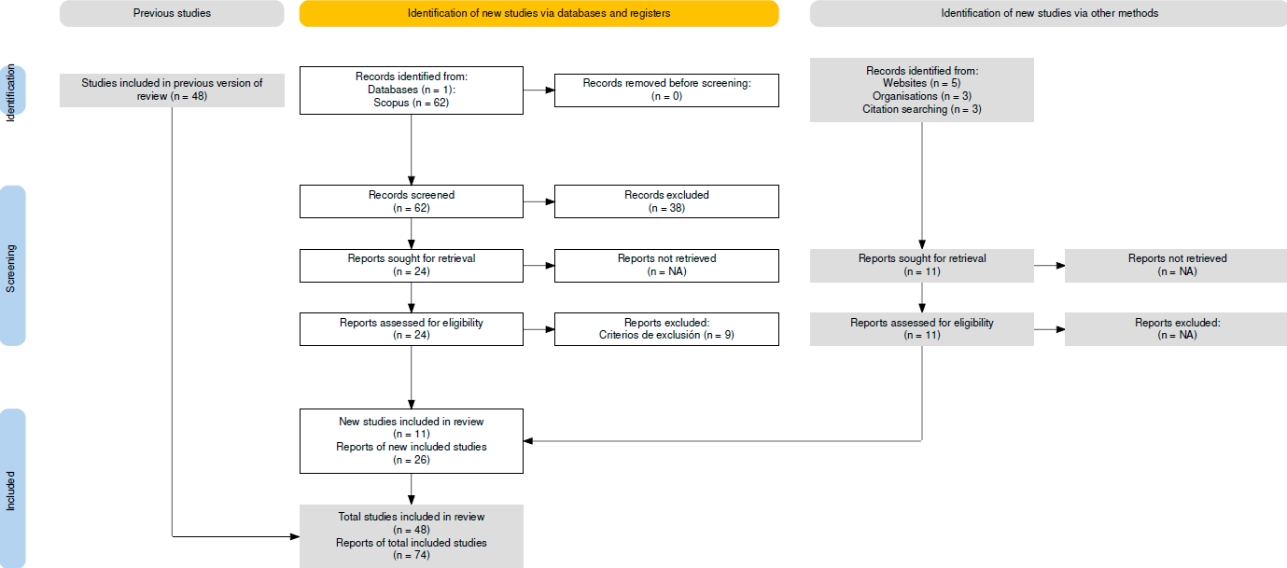

Recapitulación. Durante la búsqueda preliminar de artículos y "literatura gris", se identificaron un total de 48 estudios en bases de datos como Web of Science, Dialnet, SciELO y Google Scholar, complementados con 11 estudios adicionales recopilados por otros métodos, tales como sitios web, páginas de organizaciones, citaciones de blogs y material audiovisual subido a la plataforma YouTube. Posteriormente, la revisión realizada en la base de datos Scopus permitió incorporar 15 artículos adicionales, alcanzando un total consolidado de 74 estudios analizados, los cuales están organizados por categorías en los gestores bibliográficos Mendeley y Zotero.

GC en educación superior
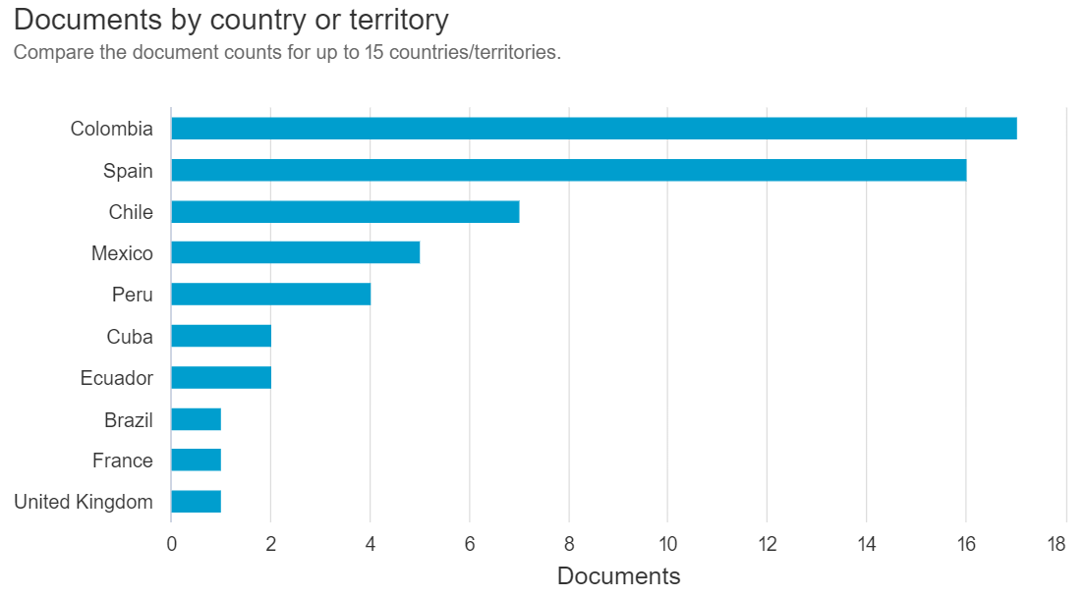
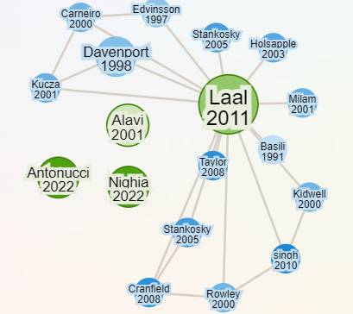
Gestión del conocimiento en educación superior (Knowledge management in higher education). Ecuación de búsqueda: ("knowledge management" OR "KM") AND ("higher education" OR "universit*" OR "tertiary education") AND (model* OR tool* OR practice* OR strateg*) (18 resultados en Español) |  |  |  |  |  |  |  |  | Análisis de resultados de búsqueda en Scopus | Red de autores
Autores | Título | Resumen | Año | Nº Citaciones | Link | Tipo de documento | Aprobado | Razones
García C.V.M.; Palomino N.B.L.S. | Technological Management Knowledge Model for the process of improving the creation of knowledge in information Units; [Modelo de Gestión Tecnológica del Conocimiento para el proceso de mejora de la generación del conocimiento en unidades de información] | Objective: research presented in this article proposes and validates a Technological Knowledge Management model, which is based on main existing knowledge management models, in order to improve knowledge processes, specifically in information units. The model consists of three components: a) knowledge management activities, b) technological platform, and c) organizational knowledge. Methods: non-experimental, cross-sectional, descriptive and applicative research. For the model validation, an information unit of a Peruvian university was selected, where a questionnaire with questions associated with each component of the model was applied to workers of that unit. Results: results showed current state management of Technological Management Knowledge in the Unit, and in general it can be concluded that they were quite satisfactory. In Knowledge Management section, it is concluded that, those who work in the Unit know and apply a 75% of activities of this model component; while in the second section, technological tools use as support for knowledge management, apply an 80% of second component. In third section, about organizational knowledge related to technological innovation tasks, answers showed a 71% application of third component. However, it can be observed that in some questions asked, they show average levels in answers that could be improved. Conclusions: the Technological Knowledge Management Model made possible to recognize knowledge generation process and identify ideal technological tools that support know-how originated in organizations. Also integrate them through technological platform component to adequately relate socialization activities, exteriorization, combination and interiorization, involving technologies and innovation in this process. © 2022, Universidade Federal de Santa Catarina. All rights reserved. | 2022 | 8 | https://www.scopus.com/inward/record.uri?eid=2-s2.0-85137697223&doi=10.5007%2f1518-2924.2022.e85734&partnerID=40&md5=00acfbb29ac51aac2156ee4c349a3917 | Article | Sí | Este artículo aporta un modelo práctico y validado de gestión del conocimiento basado en componentes clave como actividades, plataformas tecnológicas y conocimiento organizacional. Su relevancia radica en ofrecer un enfoque estructurado para integrar herramientas tecnológicas y actividades de socialización, exteriorización, combinación e interiorización, aspectos esenciales para fortalecer la gestión del conocimiento en el PAE. Además, su aplicación en una universidad permite extraer lecciones adaptables al contexto académico del programa, contribuyendo a superar las barreras de sistematización y difusión de conocimiento identificadas.
Roys G.A.G. | Research and knowledge management in Colombian universities: Some reflections; [Gerencia de la investigación y del conocimiento en las universidades colombianas: Algunas reflexiones] | The management of research and knowledge in Colombian universities directly and indirectly benefits innovation, creativity, assimilation and adaptation to changes through the application of knowledge as strategic resources in the research process. Therefore, the article seeks to reflect on the management of research and knowledge to identify areas of demand and detention of needs, implement mechanisms for promotion, dissemination and placement of research products in the markets. Theoretically it was based on researchers such as Muro (2004); Santillan (2010); y Soto (2011). The study was approached from the interpretive perspective, in a theoretical, documentary context. The results recognize the potentialities of the members of the university organization, their knowledge and skills, as well as the real needs of the social and productive environment, to channel the research work towards socialized knowledge. It is concluded that Colombian universities, as a scientific community, should create, analyze and discuss agreements based on the University-State-Society triad, turning technology into an ally for development, the construction of prosperous communities, with a prospective vision, in scenarios that favor the potential of socially constructed knowledge. © 2022, Revista de Ciencias Sociales. All rights reserved. | 2022 | 5 | https://www.scopus.com/inward/record.uri?eid=2-s2.0-85126365687&doi=10.31876%2frcs.v28i1.37684&partnerID=40&md5=95df7c0def929f02cabfdabfb9a43d2f | Article | Sí | Este estudio ofrece una reflexión contextualizada sobre cómo la gestión del conocimiento en universidades colombianas puede impulsar la innovación y la transferencia tecnológica. La propuesta de una triada Universidad-Estado-Sociedad se alinea con los objetivos del PAE de fomentar una mayor integración entre la academia y su entorno social. Su enfoque en la promoción y difusión de productos investigativos es crucial para abordar las deficiencias de apropiación del conocimiento en el programa.
Degollación Coz A.P.; Rimac Ventura E. | Teacher reflection on knowledge management in law teaching in times of COVID-19; [Gestión del conocimiento en la enseñanza del derecho en tiempos del COVID-19] | The objective of this work was to interpret the educational experience of introductory law teachers at a private university in Metropolitan Lima. The methodology was based on the phenomenological hermeneutical method using a written interview with six university professors of law considering three fundamental themes. The results show a process of transformation of the perception and practice of teaching. It is concluded that it is important to understand that, despite the difficulties described by the informants, law education began to transform, leading to an adequate management of knowledge, understanding that the daily experiences of the students would be fundamental to implement strategies for the virtual teaching. © 2022, Universidad del Zulia. All rights reserved. | 2022 | 4 | https://www.scopus.com/inward/record.uri?eid=2-s2.0-85122194568&doi=10.52080%2frvgluz.27.97.4&partnerID=40&md5=c877f2165943d453a6a73bb2f55c19aa | Article | No | Este trabajo, enfocado en la experiencia educativa de profesores de derecho en Lima, no resulta relevante para la investigación porque su alcance se limita a transformar la percepción y práctica docente en un contexto específico, sin abordar la gestión del conocimiento en procesos investigativos o educativos
González G.C.V.; Macías I.U.J.; Hernández L.G.J. | Construct validity analysis of the questionnaire”Knowledge Management for educational innovation in universities”; [Análisis de validez de constructo del cuestionario “Gestión del Conocimiento para la innovación educativa en universidades”] | Knowledge management is a capacity that drives educational innovation in universities, therefore, it requires tools that allow its evaluation. In this regard, there is the instrument “knowledge management for educational innovation in universities”, which, in an initial phase, refers to the fact that it was subject to content validity analysis, therefore, the construct validity analysis is required, since this property is considered the most important. Therefore, the objective was to carry out said analysis and evaluate the reliability of the instrument by applying it to a sample of higher education teachers. Construct validity analysis was performed using exploratory factor analysis and reliability was determined with Cronbach's Alpha. The results revealed the representation of 77% of the items in two factors called “management” and “action” that, together, explained more than 70% of the variance. Reliability showed a total optimal value (Cronbach's Alpha:.985 95% CI:.98 +.99), as well as by factor (one:.978 95% CI:.969 +.984; two:.972 95% CI:.961 +.98). It can be concluded that the elements that make up the instrument reproduce the proposed theory construct. © 2021 Facultad de Ciencias de la Educacion. All rights reserved. | 2021 | 4 | https://www.scopus.com/inward/record.uri?eid=2-s2.0-85118679800&doi=10.12795%2fREVISTAFUENTES.2021.12361&partnerID=40&md5=ed1c5f58958328736f445b6786ff238e | Article | Sí | El artículo presenta una herramienta validada para medir la gestión del conocimiento en universidades, lo que permite evaluar y optimizar prácticas actuales en el PAE. Su énfasis en "gestión" y "acción" aporta una metodología robusta para estructurar procesos de gestión del conocimiento, fortaleciendo la base empírica y metodológica de la investigación al proponer estrategias aplicables a contextos educativos similares.
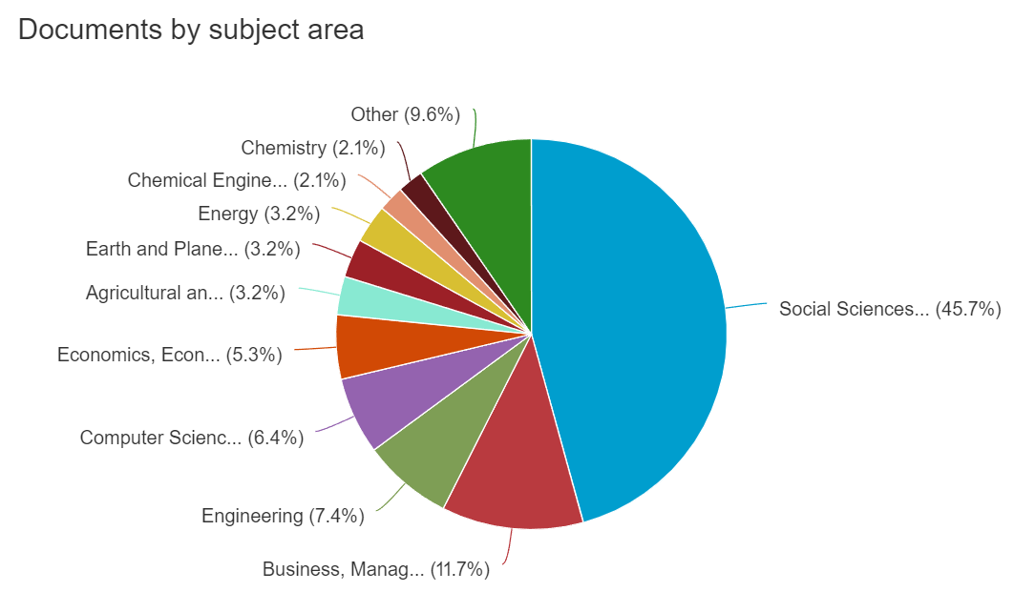
Fardella-Cisternas C.; Espinosa-Cristia J.-F.; Garrido-Wainer J.-M. | Research Production Administrators and Academic Governance: Analysis of an Identity Conflict; [Administradores da produção científica e governança acadêmica: análise de um conflito identitário]; [Administradores de la producción científica y gobernanza académica: análisis de un conflicto identitario] | The managerial orientation of the scientific production modes in the Chilean university has given unprecedented power to the administrative staff. This part of the university staff is nowadays critical both for the implementation of public policies in higher education and science, as well as for the development of new institutional strategies and processes of university governance. From the perspective of social studies about employment, this article aims to understand the construction of the labor identity of male and female workers who work in scientific management positions in universities. The discourse analysis of 40 face-to-face interviews allowed us to recognize three types of identity narratives: as a subaltern identity “in the shadow of the researchers”, as a rearranged identity where academics “do their crazy things, then I make them up”, and finally as a negotiated identity where “one is willing to compromise one thing for another”, where there is a search for identity consensus integrating traditional values of both university and private entrepreneurship. The authors conclude that identity and the legitimization of the administrative role of scientific activity are key dimensions in the performance of the work and for the development of academic governance. © 2023 Universidad Nacional Autonoma de Mexico. All rights reserved. | 2023 | 1 | https://www.scopus.com/inward/record.uri?eid=2-s2.0-85178239285&doi=10.22201%2fiisue.20072872e.2023.41.1578&partnerID=40&md5=eec0a9a456772ff14a7c805dc39d8f4b | Article | No | Aunque analiza la identidad laboral del personal administrativo en universidades chilenas, este artículo no contribuye directamente a la gestión del conocimiento ni al fortalecimiento de la investigación en programas académicos, temas centrales de esta investigación.
González Roys G.A.; Martínez Arredondo L.E.; Verdecía Miranda L.J. | Research and knowledge management in university education; [Gerencia de la investigación y el conocimiento en la educación universitaria] | The business strategy is essential to survive and achieve competitive advantages in the midst of a globalized context, characterized by high levels of communication and information. Knowledge management allows organizations to identify, capture, store, share and apply knowledge effectively to achieve their objectives and improve their performance, hence it becomes an increasingly important aspect in contemporary organizations. The objective was to describe knowledge management in higher education. A documentary study has been carried out, which consisted of a bibliographic review of various relevant authors in the matter of interest. Knowledge management represents fundamental challenges for higher education, while representing a great opportunity to improve educational quality and the performance of university organizations. Human resources and information become the pillars of knowledge, so it is essential to invest in the education and training of personnel and in the adoption of efficient information management systems. © 2023, Universidad del Zulia. All rights reserved. | 2023 | 1 | https://www.scopus.com/inward/record.uri?eid=2-s2.0-85163089882&doi=10.52080%2frvgluz.28.103.24&partnerID=40&md5=8945ee21ea6c90d59f8949091b030b8f | Article | Sí | Este artículo destaca los desafíos y oportunidades que representa la gestión del conocimiento en la educación superior, subrayando su potencial para mejorar la calidad educativa y el rendimiento organizacional. Su análisis de pilares fundamentales como los recursos humanos y los sistemas de información respalda la necesidad de desarrollar estrategias efectivas y adaptadas al PAE, especialmente en lo que respecta a la formación y adopción tecnológica.
Ganga-Contreras F.A.; Alarcón N.; Paillamán M.P.; Andrade E.N.; Araya-Castillo L. | Formación académica del ápice estratégico de las universidades estatales en Chile | Universities are considered the paradigmatic example of knowledge institutions, therefore, they are expected to be led by people with the greatest managerial and academic skills available. In this sense, the main purpose of the study is to describe the knowledge management linked to the academic training of the strategic apex of Chilean state universities, in order to guide the definition of policies regarding the formal requirements that must be established to occupy senior management in this type of public institution. From the methodological point of view, a descriptive documentary research is carried out, analyzing the profiles of a total of eighty-six rectors, pro-rectors and vice-rectors. The analysis carried out determined that there is a low postgraduate degree, especially in the areas of social, administrative or management sciences; Particularly striking is the low percentage of rectors who have the academic degree of doctor. Copyright: © 2021 by the authors. | 2021 | 1 | https://www.scopus.com/inward/record.uri?eid=2-s2.0-85114661117&doi=10.21664%2f2238-8869.2021V10I2.P261-281&partnerID=40&md5=75a72e517a9d6bb94f7cfb864bb4e18f | Article | No | Se enfoca en procesos administrativos de investigación más que en procesos formativos
Chandía E.; González P.; Huencho A. | Collaborative noticing in real tele-immersion with 360° cameras processes in mathematics teachers’ education; [Noticing colaborativo en procesos de tele-inmersión real con cámaras 360° en la formación inicial de profesores de matemática] | This study focuses on the implementation of real-time 360° video for the initial training of elementary education mathematics teachers through tele-immersion. It examines how this technology influences the perception, interpretation, and decision-making of preservice teachers, referred to as noticing ability. Based on a descriptive qualitative design, the interactions and decisions of 32 future teachers involved in collaborative statistical problem-solving classes were analyzed. The methodology included four phases of collaboration and reflection, supported by a knowledge management and tele-immersion model using 360° cameras. The results indicated that tele-immersion facilitated a deep immersion in real pedagogical contexts, improving perception and decision-making skills at the level of experienced teachers. The immersion, in synergy with the collaboration between practicing teachers and academic trainers, facilitated an effective transition in several key categories, such as: the role, from student to teacher; the space, from university classroom to school classroom; the knowledge, from general to specific in solving and guiding statistical problems; and the activity, from design to implementation. Despite technical challenges, tele-immersion proved to be an invaluable tool for teacher training, promoting a deeper and more effective integration between theory and practice. © 2024 Pontificia Universidad Catolica de Chile. All rights reserved. | 2024 | 0 | https://www.scopus.com/inward/record.uri?eid=2-s2.0-85203459748&doi=10.7764%2fPEL.61.2.2024.8&partnerID=40&md5=51874d58ce7c3ca04f77155ea3a8fa9b | Article | No | Este estudio se centra en el uso de tele-inmersión para la formación docente en matemáticas, lo que, aunque interesante, no guarda relación directa con los procesos de gestión del conocimiento ni con las dinámicas investigativas en el PAE.
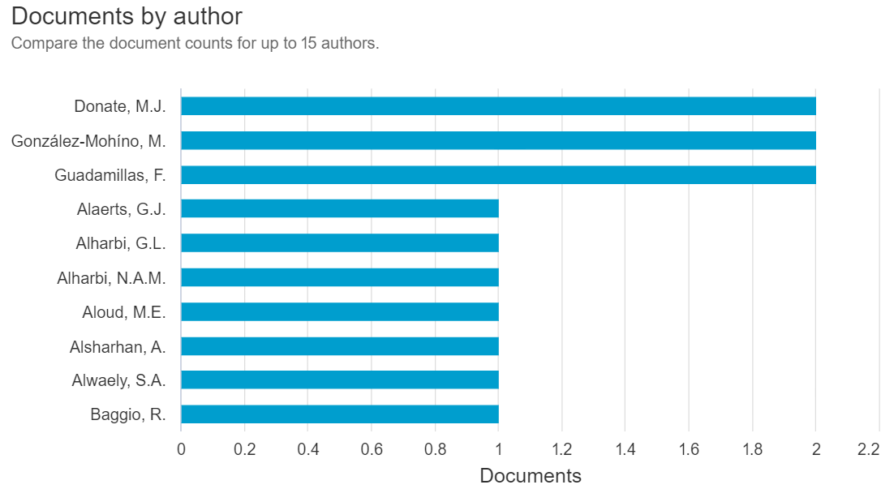
López A.I.S.; Vergara F.J.Q.; Morales V.E.A.; Díaz M.E.T.; Llovet A.A.N. | Research ethics and safety review system: digital transformation in a complex university; [Plataforma de evaluación ética y de seguridad en investigación: transformación digital en una universidad compleja] | The university is acknowledged as an institution of great complexity, one that constantly navigates challenges in its interactions with the external community while adhering to an ethical code that defines its institutional identity and guides its research efforts. Moreover, it undertakes digital transformation processes to effectively meet its objectives. With this recognition, this article reports on the experience of designing and developing a Platform for the management of ethical and safety evaluations in scientific research, aimed at facilitating the work of ethical-scientific committees in the university environment. The methodological approach was carried out using tools typical of case study designs, working with documents and defining the following as dimensions of analysis: the development conditions of the platform, its characteristics, its future and challenges. The results indicate that in organizations that prioritize digital transformation as a process that adds value to strategy, a positive impact on knowledge management is observed, as is the case with this Platform. The significance of working with key actors, system users who execute interactions on the platform, appreciating their role in feedback processes and the improvement of the computer resource, is highlighted. Furthermore, it is noted that when there is a strategic vision of digital transformation as a process, favoring progressive development, identifying gaps and improvements in systems, enriching synergies are generated with other sectors of the institution, resulting in a profound and widespread impact throughout the university. © 2024, Faculty of Social Sciences and Humanities, Catholic University of Temuco. All rights reserved. | 2024 | 0 | https://www.scopus.com/inward/record.uri?eid=2-s2.0-85203072297&doi=10.7770%2fcuhso-v34n1-art670&partnerID=40&md5=86c130b32273c18b4761b589eae28b58 | Article | No | La creación de una plataforma para evaluar ética y seguridad en investigación es específica a la gestión digital en comités éticos, alejándose del propósito de mejorar la apropiación y difusión del conocimiento en procesos educativos e investigativos
Segovia García L.; Segovia-García N. | Data analysis strategy in digital environments: evaluating teacher activity; [Estrategia entornos digitales: evaluación de la actividad docente] | Introduction: This article addresses the lack of analytical tools for evaluating teacher performance in Learning Management Systems such as Moodle, despite their ability to monitor student progress. Methodology: It describes the implementation of a data visualization strategy through direct database queries of Moodle and the use of business intelligence tools such as Metabase, Access, and Power BI. This enables the creation of customized reports on teacher-student interactions. Results: The development of these reports has enhanced the daily work of teachers on educational platforms and provided educational institutions with a valuable tool for analyzing and improving teaching processes. Discussions: The need to adapt educational technology for evaluating teacher performance is discussed, emphasizing the importance of these tools in the continuous improvement of educational quality. Conclusions: The implementation of advanced data visualization in LMS is crucial for optimizing higher education, enriching the educational experience, and strengthening institutional capabilities in response to the challenges of modern learning. © 2024, HISIN (History of Information Systems). All rights reserved. | 2024 | 0 | https://www.scopus.com/inward/record.uri?eid=2-s2.0-85200589073&doi=10.31637%2fepsir-2024-369&partnerID=40&md5=3e7cf24b7e2eb7a2e9c1ebdba3c919f0 | Article | No | Aunque relevante en el ámbito del análisis docente en plataformas virtuales, el foco en la visualización de datos de Moodle y evaluación de rendimiento no aborda las necesidades metodológicas o estrategias de gestión del conocimiento en el contexto de formación profesional.
Hernández R.E.L. | Succession plan model for the generational change of the research professor; [Modelo de plan de sucesión para el relevo generacional del profesor investigador] | Introduction: The university academic staff is maturing, strategies have been proposed so that talent does not retire, but it is time to prepare the generational relay to preserve tacit knowledge and avoid a decrease in scientific products that will strongly affect the university. Methodology: Qualitative approach with case study design, under the light of systems theory; five research professors and 12 key positions were interviewed. Instruments: semi-structured interview guides and hermeneutics. The discourse was analyzed with qualitative software. Results: A theoretical model of the succession plan for research professors in a Mexican public university is presented. Discussions: Barnett and Davis (2008) published that the process has to be shown, which was corroborated by PI.02 when expressing that the university should socialize succession plans. Conclusions: Conclusions: Succession plans help in the management of human talent to carry out the generational replacement of professors-researchers without outbursts, hence the importance of the model designed, where the categories: succession plans, talent management, knowledge management are observed; likewise, the internal and external system of the Higher Education Institution is represented. © 2024, HISIN (History of Information Systems). All rights reserved. | 2024 | 0 | https://www.scopus.com/inward/record.uri?eid=2-s2.0-85205914225&doi=10.31637%2fepsir-2024-827&partnerID=40&md5=af742a52056a5cd5b8ebd487edb5835a | Article | No | Este trabajo sobre planes de sucesión en universidades mexicanas aborda la gestión del talento y reemplazo generacional, pero no se relaciona con la gestión y difusión del conocimiento generado en procesos investigativos.
Escobar M.C.M.; Carreño C.G.; Carreño V.G.; Bustamante M.T.C. | Recognition of the key processes in the construction of a knowledge management model from the knowledge audit experience of a Law program in Colombia; [Reconocimiento de los procesos clave en la construcción de un modelo de gestión del conocimiento desde la experiencia de auditoría del conocimiento de un programa de Derecho en Colombia*] | This article addresses the importance of human capital to adequately manage organizational knowledge and proposes strategies that allow enhancing the capacities and competencies of key people, to achieve this end. The methodology that was implemented was empirical-analytical, based on the audit model for key processes of the organization, and was developed in two phases: descriptive, with the construction of the flow, inventory and knowledge map of the Law program of the University of Manizales; and propositional, with the formulation of guidelines for the optimization of knowledge management in the intervened program. The knowledge audit was necessary to identify critical knowledge, who possessed it, how they managed it, and thereby conclude that the most important asset in terms of knowledge management of an organization is the human being himself, and the way in which projects its potentialities. © (2023), (Universidad de Caldas). All Rights Reserved. | 2023 | 0 | https://www.scopus.com/inward/record.uri?eid=2-s2.0-85190673511&doi=10.17151%2fjurid.2023.20.1.13&partnerID=40&md5=a08b0097da95c5ac44df9cd685550f30 | Article | No | A pesar de su aporte en la auditoría del conocimiento en un programa de derecho, el enfoque es demasiado específico y no aborda estrategias replicables o metodologías aplicables al contexto del PAE ni a otros programas académicos.
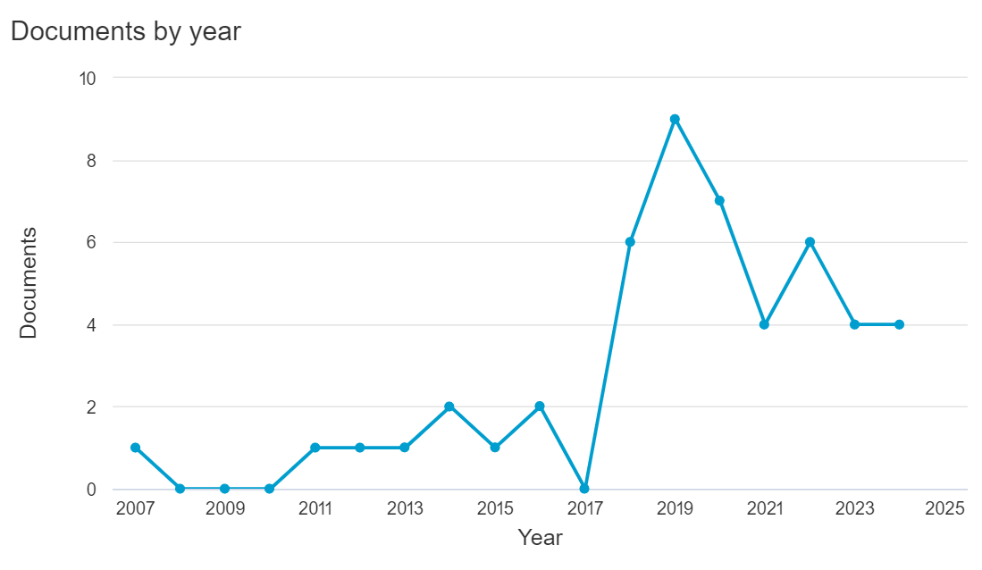
Piontkewicz R.; do Carmo Duarte Freitas M.; Mendes R., Jr | Teacher training in Brazilian universities in the postpandemic period; [Formação docente nas universidades brasileiras no período pós pandemia]; [Formación docente en las universidades brasileñas en el período post pandemia] | The research analyzes how Brazilian universities conduct their professors training in the post-pandemic period. A survey with 59 universities (35 public and 24 private) was applied in the second half of 2021. Results show that there has been an evolution about teacher training after emergency remote teaching, with an increase in quantity and diversity of courses, scope and adhesion of more teachers, continuous training, institution or improvement of training plans. Many courses offered refer to the use of basic or traditional technological tools and were necessary for the continuity of classes remotely; however, there are still possibilities to explore other tools with other purposes of use, developing digital teaching competence. To systematize training plans and programs, it is suggested the use of Knowledge Management tools, more specifically the Seci model, as it enables the conversion between types of knowledge and continuous assessment. © (2023), (SciELO-Scientific Electronic Library Online). All Rights Reserved. | 2023 | 0 | https://www.scopus.com/inward/record.uri?eid=2-s2.0-85170276836&doi=10.1590%2fS0104-40362023003103861&partnerID=40&md5=789db67cdf01daa1a1b2c3eb26db9bc7 | Article | No | Aunque menciona herramientas de gestión del conocimiento como el modelo SECI, el contexto post-pandemia y la formación docente en Brasil no guardan relación directa con los objetivos de la investigación en el PAE.
Prieto Bustos W.O. | Academic Programs of Economics: Comparative Analysis of Europe and Colombia; [Los programas académicos de economía: análisis comparativo de Europa y Colombia] | A sample of 22 European universities is compared with a sample of 7 Colombian universities located in Bogotá with undergraduate programs in Economics, using a benchmarking methodology defined by UNESCO for the identification of best curricular practices. To facilitate the identification of good practices in terms of research results, the sample of the European and Colombian universities was classified according to the research results ranking developed by Tilburg University (TUER). The results indicate the prevalence of eight trends in disciplinary development, in which the teaching of applied mathematics, languages, and elective courses in the social sciences stand out, the importance of the articulation of the foundation components, elective courses and research courses on problems defined based on the consolidation of an academic community in the economic sciences, particularly in Colombia. This leads to two particular recommendations for the design of economics curricula in Colombia. On the one hand, the design of a pedagogy program in economics teaching with an ethical component and an evaluation orientation towards teaching practices is relevant for the management of knowledge about the scope of the foundation component on learning objectives. On the other hand, research and consulting require a more relevant orientation and articulation in the curricular programs based on an academic community with specific functions in the determination of economic problems of interest for economic development in Colombia. © 2022 Authors. All rights reserved. | 2022 | 0 | https://www.scopus.com/inward/record.uri?eid=2-s2.0-85144976637&doi=10.19053%2f01203053.v41.n74.2022.13726&partnerID=40&md5=24a24c46d9bd12267fc246f0e0bbd13c | Article | No | El enfoque en benchmarking curricular y prácticas en economía no aporta información o estrategias aplicables al desarrollo metodológico de la gestión del conocimiento en programas académicos generales como el de Administración de Empresas.
Tarrés M.A.; Masardo A.; Macau C.M.; Cullell I.F. | Knowledge sharing among teacher trainees in a transnational blended learning exchange; [Saberes compartidos entre estudiantes de magisterio de un intercambio transnacional en formato Blended Learning] | A Blended Learning (BL) format allows for the generation and sharing of knowledge online in the context of a learning community that has, in turn, the possibility of meeting and interacting in person. For the study presented in this article, an action research approach was designed in the academic context of the teaching practicum, based on a pilot transnational exchange programme between students from two universities, in Spain and England. To this end, a virtual exchange platform was set up in which the participants shared experiential knowledge during their placements in early years and primary school settings. Prior to and during the communication process, face-to-face meetings took place in the two national contexts, where the exchange tools were designed and regulated, and the interculturality of the participants was nurtured. The data has been extracted and compiled from the virtual exchange platform, used for documenting the interchange of narratives and images pertaining to the students’ training experience in situ as well as the subsequent dialogic interaction that was generated. A qualitative analysis of the text, using an inductive coding process, allows us to identify three key areas of knowledge exchange related to teaching practice: those linked to the identification of motivation for learning; those associated with the values of innovation; and those focused on curricular elements. The discussion addresses the benefits of online tools in virtual academic exchanges, as well as the link between knowledge around teaching and formative values of the practicum. Finally, we conclude that a blended learning format, due to its dual and complex nature, substantially affects the nature of and communication dynamics that are established between the participants, for which special attention should be paid to the management, guidance, and regulation of the entire process. © 2022, Universidad Compultense Madrid. All rights reserved. | 2022 | 0 | https://www.scopus.com/inward/record.uri?eid=2-s2.0-85139241392&doi=10.5209%2frced.76329&partnerID=40&md5=86abf4b5abeea2d6c9e91600c3638f15 | Article | No | Este análisis comparativo de universidades europeas y colombianas en economía se centra en tendencias curriculares y recomendaciones específicas para el diseño de programas de esta disciplina. Sin embargo, no aborda estrategias aplicables a la gestión del conocimiento o la investigación
García V.H.M.; Albarracín L.S.R.; Calderón L.N.V. | Knowledge management as the basis of the process of open innovation; [Gestión de conocimiento como base del proceso de innovación abierta] | The purpose of this article is to analyze the relevance of Open Innovation, based on Knowledge Management carried out by PYMES companies in Colombia. Likewise, it seeks to contextualize the reader and/or entrepreneur regarding new concepts and paradigms that imply the era of knowledge, such as Open Innovation. To carry out this study, the Google Form tool was used, which allowed for a survey directed at the owners and / or managers of existing PYMES in Colombia and researchers at the District University; this in order to demonstrate the knowledge on the part of those involved and the way to carry out aspects such as Knowledge Management, innovation and the articulation of these through external alliances, in the organization. The surveyed actors consider that innovation is important and should impact socially. Most companies carry out some type of innovation in their organizations, however, much of them still do not know the term of Open Innovation and / or fear of opening organizational knowledge to an external entity. The entity that generates the most confidence among entrepreneurs to start with Open Innovation is the university. Manufacturing PYMES in Bogotá can take advantage of the main features of Open Innovation that characterize companies in developed countries, integrating it with knowledge management, or developing AI processes applying the MEMFI methodological framework. In this way, it will strengthen its relationships and not only generating individual but collective benefits with which it will be allies, obtaining greater benefits and greater growth at the individual organizational level. © 2022 Latin American and Caribbean Consortium of Engineering Institutions. All rights reserved. | 2022 | 0 | https://www.scopus.com/inward/record.uri?eid=2-s2.0-85150708555&doi=10.18687%2fLEIRD2022.1.1.215&partnerID=40&md5=2ce296593d0aef30acc036687f5bef38 | Conference paper | No | El artículo explora la Innovación Abierta y su relación con la gestión del conocimiento en PYMES colombianas, ofreciendo conceptos y estrategias relevantes. Aunque interesante, su enfoque en PYMES y alianzas externas no se alinea directamente con los objetivos investigativos de fortalecer la gestión del conocimiento en entornos académicos como el PAE.
Crocker Sagastume R.C.; Korzi Caballero E.G.; Romero Viveros M.; Bernal Lara M.R. | Academic medicine and primary health care. Proposal for a methodological conceptual approach from educational practice; [Medicina académica y atención primaria en salud. Propuesta de abordaje conceptual metodológica desde la práctica educativa] | Introduction: The educational practices in Academic Medicine of Primary Health Care (PHC) carried out by professors and students in a medical school with studies incorporated into the University of Guadalajara are analyzed. Objective: To provide conceptual and methodological elements to carry out a national study in schools and colleges in Mexico. Method: An analytical cross-sectional design was ap-plied. The teaching universe is made up of 13 teachers from 8 learning units of the integrating axis of professional practices in PHC and 148 students selected by random numbers from a population of 361, with a degree of con-fidence of 90%, 5% error and a P of 0.5 calculated with the Epi Info program. Results: Contradictions are shown in the perception of the epidemiological models of the teachers, where the sociocultural approach and human rights predominate (92%) with the practice spaces where the students at-tend, which are of the first level of curative care (88%) (P = 0.00) deficiencies in knowledge management based on community practice (100%) and in promoting community participation where a directive model of work in PHC predominates (72%) Conclusions: There are contradictions between the theoretical model of PHC and the practice scenarios; disinte-gration of PHC practice with knowledge management and the promotion of community participation; the integrating axis of professional practices in PHC in the curriculum is marginal. © 2021, Universidad Nacional Autonoma de Mexico. All rights reserved. | 2021 | 0 | https://www.scopus.com/inward/record.uri?eid=2-s2.0-85185464600&doi=10.22201%2ffm.20075057e.2021.40.21373&partnerID=40&md5=c0cb2221231e1ae86213b840556db81b | Article | No | El estudio sobre prácticas educativas en Medicina Académica de APS resalta contradicciones entre teoría y práctica, así como carencias en gestión del conocimiento. A pesar de su valor en medicina, no aporta estrategias directamente aplicables al diseño de metodologías en la gestión del conocimiento
García V.H.M.; Benavides S.A.; López N.H. | Knowledge management model for the integration of academic platforms supported by virtual classrooms; [Modelo de Gestión del Conocimiento para la Integración de plataformas académicas apoyada en Aulas Virtuales] | Universities have different online platforms, separated according to the purpose of each one of these. There is no direct communication between these web portals, to automatically link data from one portal to another. This study proposes as a use case the application in the Universidad Distrital "Francisco José de Caldas", to link the databases of two of these platforms used by the university, which are: The academic management system (SGA) and UDIN Faculty of Engineering (UDIN). Therefore, below is a model of a knowledge management system that allows users of these platforms to link information from virtual classrooms on the UDIN platform to the EMS as required. The proposed model will contribute to optimizing the tasks that involve assigning some type of data from a profile in the database of one of these platforms, immediately and automatically, to the profile of the same user who is on the other platform. © 2021 Latin American and Caribbean Consortium of Engineering Institutions. All rights reserved. | 2021 | 0 | https://www.scopus.com/inward/record.uri?eid=2-s2.0-85122002949&doi=10.18687%2fLACCEI2021.1.1.256&partnerID=40&md5=bbc54d7c0843bfacbc4c2c918075e374 | Conference paper | No | Se limita a la interpretación de la experiencia de profesores de Derecho en una universidad de Lima. Metodología descriptiva limitada. Aunque menciona gestión del conocimiento, se centra más en la transformación de la percepción docente en la enseñanza virtual que en estrategias

Modelos de GC
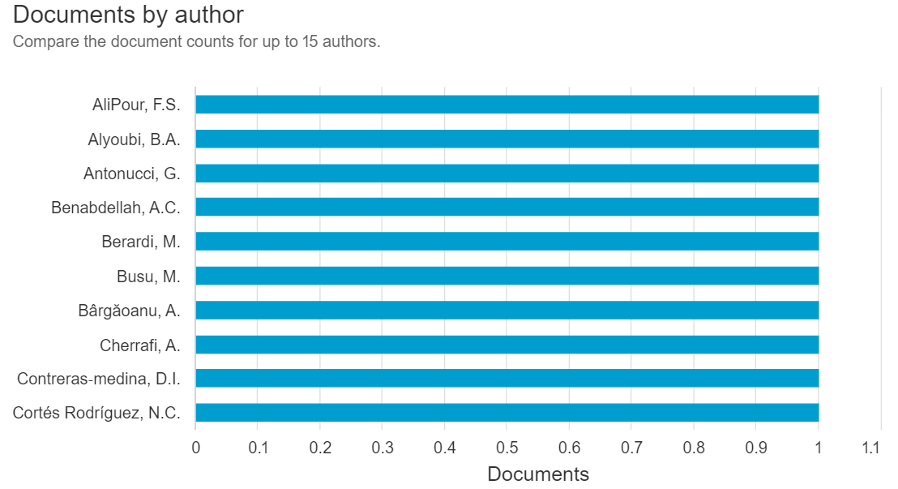
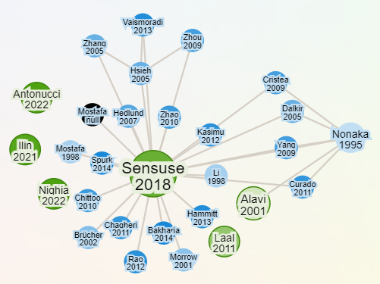
Modelos de gestión del conocimiento (Knowledge management models). Ecuación de búsqueda: ("knowledge management models" OR "KM models") AND ("SECI" OR "Wiig" OR "Nonaka" OR "framework*" OR "case stud*") (13 resultados) |  |  |  |  |  |  |  |  | Análisis de resultados de búsqueda en Scopus | Red de autores
Autores | Título | Resumen | Año | Nº Citaciones | Link | Tipo de documento | Aprobado | Razones
Benabdellah A.C.; Zekhnini K.; Cherrafi A.; Garza-Reyes J.A.; Kumar A. | Design for the environment: An ontology-based knowledge management model for green product development | Through appropriate operations and policies, such as green processes and product development process (PDP), companies can respond to environmental sustainability. To remain competitive, one such approach, Design for X (DFX), involves considering different environment and sustainable strategies through different factors Xs. With regard to the availability of different DFX techniques that consider environmental issues, the decision as to which approach needs to be adopted remains absent. This paper aims at presenting an overview from 1980 to 2020 of the developed research, applications, and DFX techniques for assessing green issues. Selected DFX techniques are linked with strategies used in organizations. Following a literature analysis, a collaborative knowledge-based framework that addresses the design concepts needed to assess environmental, safety, and health concerns in the development of green products is proposed. Furthermore, as a pillar for considering the Semantic Web and an evolving approach linked with natural language processing (NLP) and artificial intelligence (AI), an ontology-based knowledge management model for green assessment is developed for the representation, acquisition, organization, and capitalization of knowledge in a computer interpretable manner. The findings are useful for both managers and practitioners as they provide a coherent domain ontology that can help them manage knowledge, improve teamwork, and make decisions in a collaborative green PDP. Besides, an understanding of the essential design considerations that are required to implement environmental, safety, and health issues, as well as competencies used in the PDP is presented. Key barriers, managerial and strategic implications, and mitigation actions are also identified in this paper. © 2021 ERP Environment and John Wiley & Sons Ltd. | 2021 | 44 | https://www.scopus.com/inward/record.uri?eid=2-s2.0-85108886130&doi=10.1002%2fbse.2855&partnerID=40&md5=bc5794bfdfcb7fe84d52d15ed0bdcb26 | Article | No | Se enfoca en contradicciones entre teoría y práctica en educación médica, lo cual no aborda las metodologías de gestión del conocimiento aplicables al PAE
Gupta S.; Tuunanen T.; Kar A.K.; Modgil S. | Managing digital knowledge for ensuring business efficiency and continuity | Purpose: Today many firms are pushed towards digitalization to ensure business continuity and their survival due to COVID-19. Therefore, this study aims to investigate the emerging knowledge management models in the era of digitalization and disruption. Design/methodology/approach: The authors have adopted a semi-structured approach composed of qualitative data collection from 37 business executives from India representing different industry sectors. The authors adopted a three-layer coding process (axial, open and selective) to develop a framework grounded in organizational information processing theory. Findings: Scanning the business environment leads to understand the status of current and potential business through intelligence of information, whereas better planning and execution can be achieved through employing and using the information intelligently that fits to the overall and strategic objective of the business. Overall, the business continuity can be obtained by information prosperity across the business by engaging diverse stakeholders. According to the findings, these aspects lead to the effective implementation of digital knowledge to ensure business continuity in uncertain business environment. Practical implications: The study offers the insights for managing and executing the knowledge in digital platforms, where they can think of developing a system architecture on the basis of degree of uncertainty and information processing requirements for combining the knowledge. Originality/value: The present study is unique, where it offers the meaningful visions to the designers and users of virtual knowledge management systems. © 2022, Emerald Publishing Limited. | 2023 | 33 | https://www.scopus.com/inward/record.uri?eid=2-s2.0-85124339384&doi=10.1108%2fJKM-09-2021-0703&partnerID=40&md5=5bb0ffbce2177890e14452ae63fefa13 | Article | No | Investiga modelos de gestión del conocimiento en la era de la digitalización y su impacto en la continuidad empresarial, careciendo de propuestas aplicables a entornos académicos
Kahn K.; Mariita R.M. | Quantifying the Impact of Ultraviolet Subtype C in Reducing Airborne Pathogen Transmission and Improving Energy Efficiency in Healthy Buildings: A Kahn–Mariita Equivalent Ventilation Model | There is growing evidence that viruses responsible for pandemics, such as Middle East respiratory syndrome and severe acute respiratory syndrome, are mainly spread through aerosols. Recommendations have been introduced to reduce the transmission risks of virulent airborne viral particles by increasing ventilation rates, expressed in air changes per hour (ACHs), effectively improving the dilution of pathogens via mechanical ventilation. However, infrastructural and operational costs associated with upgrades of building heating, ventilation, and air conditioning systems make these solutions expensive. It is well documented that Ultraviolet Subtype C (UVC) disinfection can help lower exposure risks by inactivating viruses and the performance of such solutions can translate into equivalent ventilation. Here, we present the first framework to extract the optimal UVC requirements to improve facility management yet ensuring compliance with ventilation guidelines at lower energy costs. The Kahn–Mariita (KM) model considers the air quality of shared enclosed spaces over time by supplementing the existing mechanical ventilation with localized UVC air treatment and includes variables such as room size, occupancy, existing ventilation, and target equivalent ACH. For example, the model applied to a conference room shows that a UVC chamber with recirculation rates of 160 m3/h increases ventilation from an ACH 3 to 7.9 and reduces the room’s reset time from 46 to <10 min with as little as 1 W. Recirculation rates of 30 m3/h however offer no benefits beyond 200 mW, with an eACH of 3.9 and reset time of 31 min. The first finding is that single-pass disinfection is not an appropriate metric of performance, i.e., low recirculation rates increase single-pass disinfection, and, however, only treats a portion of the space volume within a given time, limiting the overall performance. Conversely, higher recirculation rates decrease single-pass disinfection but treat larger portions of air, | 2021 | 9 | https://www.scopus.com/inward/record.uri?eid=2-s2.0-85117596288&doi=10.3389%2ffbuil.2021.725624&partnerID=40&md5=052c91892799f4b5d1cad7980c57fac1 | Article | No | Analiza soluciones de ventilación UVC en gestión de edificios para reducir riesgos de transmisión de virus, sin vinculación con metodologías educativas o gestión del conocimiento
Javadpour A.; AliPour F.S.; Sangaiah A.K.; Zhang W.; Ja'far F.; Singh A. | An IoE blockchain-based network knowledge management model for resilient disaster frameworks | The disaster area is a constantly changing environment, which can make it challenging to distribute supplies effectively. The lack of accurate information about the required goods and potential bottlenecks in the distribution process can be detrimental. The success of a response network is dependent on collaboration, coordination, sovereignty, and equal distribution of relief resources. To facilitate these interactions and improve knowledge of supply chain operations, a reliable and dynamic logistic system is essential. This study proposes the integration of blockchain technology, the Internet of Things (IoT), and the Internet of Everything (IoE) into the disaster management structure. The proposed disaster response model aims to reduce response times and ensure the secure and timely distribution of goods. The hyper-connected disaster supply network is modeled through a concrete implementation on the Network Simulation (NS2) platform. The simulation results demonstrate that the proposed method yields significant improvements in several key performance metrics. Specifically, it achieved more than a 30% improvement in the successful migration of tasks, a 17% reduction in errors, a 15% reduction in delays, and a 9% reduction in energy consumption. © 2023 | 2023 | 7 | https://www.scopus.com/inward/record.uri?eid=2-s2.0-85163561951&doi=10.1016%2fj.jik.2023.100400&partnerID=40&md5=89979b43d932a77d785833108940820e | Article | No | Propone un modelo de respuesta ante desastres basado en tecnologías como blockchain e IoT, sin conexión con procesos curriculares ni gestión del conocimiento académico.
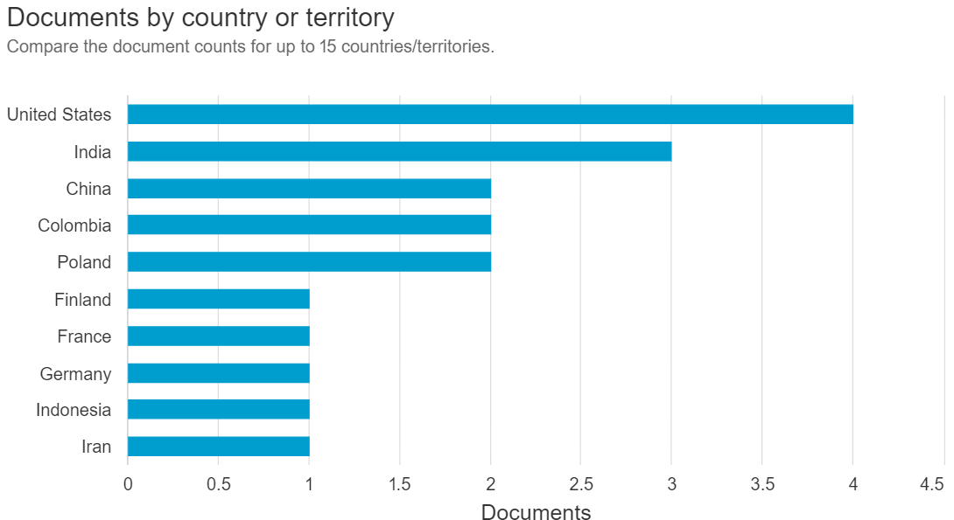
Contreras‐medina D.I.; Medina‐cuéllar S.E.; Sánchez‐gómez J.; Rodríguez‐peralta C.M. | Innovation of women farmers: A technological proposal for mezcalilleras’ sustainability in mexico, based on knowledge management | Currently, technology usage is a fundamental asset for creating, developing, and imple-menting innovations; however, these are not available to everyone, which is accentuated in women with agricultural occupations. The present study develops a proposal of technologies for mezcalil-leras’ sustainability from Oaxaca, Mexico, based on a knowledge management methodology, through the application of questionnaires in face‐to‐face sessions, field visits, and statistical analysis to explore the imbalances enclosed in the agave–mezcal activity seen as its problems, failures, and barriers, as well as its correlation with the identified technological routes. The results reveal that a technological platform creation, the fabrication of fiber optic refractometer, a metal roof construc-tion, the design of a horizontal distiller–fractionator, the employment of metal containers and production of glass bottles, and the generation of a software and an application, are the suitable tech-nologies, according to the mezcalilleras’ requirements. This proposal can be important for academ-ics, policymakers, and producers who wish to revitalize traditional knowledge of the small‐scale sectors in Mexico through new ways of interaction with external agents and customers, new ways of production, and previous years’ production analysis. © 2021 by the authors. Licensee MDPI, Basel, Switzerland. | 2021 | 6 | https://www.scopus.com/inward/record.uri?eid=2-s2.0-85117591632&doi=10.3390%2fsu132111706&partnerID=40&md5=e64d55d438391be2d9d631250872dbc9 | Article | No | Desarrolla tecnologías para la sostenibilidad de mezcalilleras en México, abordando necesidades específicas del sector agrícola sin relevancia para contextos académicos.
Berardi M.; Antonucci G.; Fontana F.; Ziruolo A. | Trust and Governance in a Rethinking of Classical Knowledge Management Paradigms: Toolkits for Public Sector during the COVID-19 Emergency | The post Covid-19 world is characterized by new technologies and a smart city approach. For this reason, the public sector must shift from the classic paradigms to a new way, following a Knowledge Management (KM) approach, to perform its role in dealing with emergency situations. Starting from classical KM models, we conducted a regional case study, showing how the process of rethinking is boosted by citizens’ needs and pushed by the trust of the stakeholders in the central authority. In fact, as highlighted by part of the international literature, local authorities’ planning aims to achieve public value and alignment between stakeholders and policy making represents one of the main goals to be achieved. With an OLS regression we estimated the correlation between the trust of citizens and the statutory actions taken by central and peripheral government, showing that only with the alignment of public policies and the will of the citizens is it possible to overcome a crisis. Moreover, we underline the gaps in the literature and the missing links, with the aim of creating a KM model that can also be applied in the near future. ©The Authors. | 2022 | 2 | https://www.scopus.com/inward/record.uri?eid=2-s2.0-85147579156&doi=10.34190%2fejkm.20.3.2603&partnerID=40&md5=255fe41bd976a25a50afb01aa2d7cbb3 | Article | Sí | Este artículo destaca cómo los modelos de gestión del conocimiento (KM) pueden ser adaptados para superar crisis mediante la alineación de políticas públicas y la confianza ciudadana. Además, subraya cómo reconfigurar los procesos de KM para enfrentar desafíos, lo que resulta aplicable en contextos educativos que buscan mejorar la gestión del conocimiento frente a sus propias crisis.
Torres Novoa R.; Ocampo Quintero C.A. | Emberá-Chamí symbol recovery methodology based on knowledge management models; [Metodología de recuperación de símbolos Emberá-Chamí a partir de modelos de gestión de conocimiento] | The Dojura indigenous community (Emberá-Chamí) of Colombia is losing its traditional iconography because it has also lost contact with its ancestral territories as a result of forced displacement. This article proposes construction of a methodology to recover those symbols based on Nonaka's SECI (socialización, exteriorización, combinación e interiorización) model. This is meant to systematize signs and resignify them so that the community's cosmogony in the territories its members currently inhabit allows them a sense of belonging to the environment. The article reveals how, through the systematization of this experience and different exercises of knowledge generation, it is possible to recover symbols and support a community learning process as part of safeguarding the cultural practice of bead weaving. © | 2022 | 1 | https://www.scopus.com/inward/record.uri?eid=2-s2.0-85139658676&doi=10.1017%2flar.2022.50&partnerID=40&md5=a90adf5e254d1f0211d03273977a690f | Article | Sí | Proporciona un ejemplo de cómo el modelo SECI de Nonaka puede ser utilizado para rescatar y sistematizar conocimientos tradicionales, creando un sentido de pertenencia en comunidades desplazadas. Su metodología para la generación de conocimiento puede ser adaptada al contexto académico del PAE, permitiendo dinamizar procesos de apropiación del conocimiento e integrarlos a un entorno más amplio que considere aspectos culturales y de identidad organizacional.
Mai D.N.; Nguyen H.T.L. | A Knowledge Management Model for Internal Auditing | Internal audit is crucial to improve the effectiveness and efficiency of internal controls, governance, and risk management processes in organizations. For an internal audit organization, to benefit from the knowledge of its staff, it is vital to identify the knowledge that is needed to complete quality and efficient internal audits. Knowledge management is a system that is concerned with using to the best advantage knowledge and experience. In internal auditing, knowledge management is increasingly recognized as a tool to effectively manage not only the knowledge of individuals, but also the collective knowledge in the organization. Research on internal audit has appeared since the 1980s and brought many benefits to internal audit activities, but these studies have not explained how knowledge is created during an internal audit. To address the research gap, this study looks into how knowledge is managed in an internal audit process. The applied methodology is to conduct qualitative case study research by using in-depth interviews, observations, and documentary analysis in the internal audit field. Findings from empirical analysis of the case together with the literature review provide useful insights to construct a potential model of knowledge management in internal audit. During an internal audit process, there are three key elements including data, information, and knowledge that internal auditors need to consider. Data is a series of separate observations, measurements, or events in the audited company. Information is the organized data that has been arranged with relevance and purpose for better comprehension of the internal activities. The knowledge generated and applied by internal auditors can be thought of as a collection of specific and broad information sets and experience in similar audit situations. The process of knowledge management in internal audit involves four sub-processes: collecting data, analyzing data to get information, synthesizing informat | 2022 | 1 | https://www.scopus.com/inward/record.uri?eid=2-s2.0-85145435573&doi=10.34190%2feckm.23.2.523&partnerID=40&md5=1c63bff3ad4abcdab1f4cd824d19827a | Conference paper | Sí | Este artículo detalla cómo la gestión del conocimiento puede aplicarse en auditorías internas, destacando la creación y aplicación de conocimiento durante procesos específicos. Su enfoque en colaboración y experiencia empírica añade valor al diseño de estrategias efectivas en educación superior.
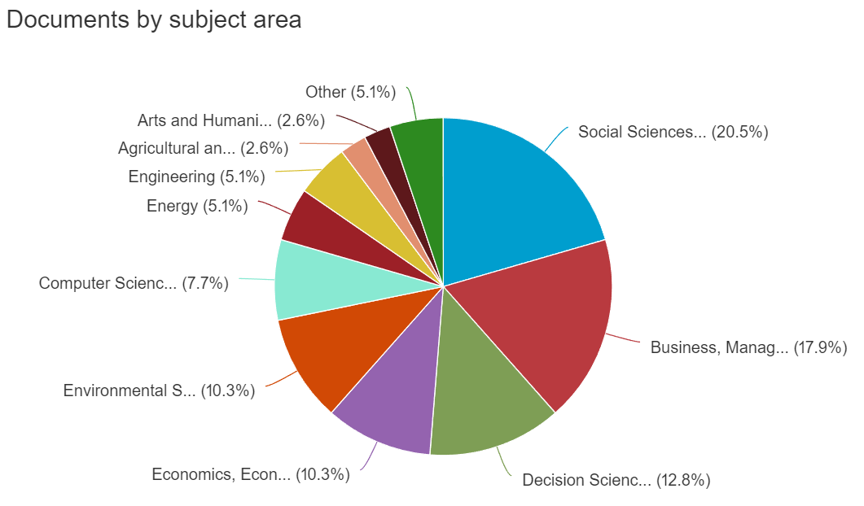
Moya Espinosa P.I.; Cortés Rodríguez N.C.; Socha López J.C. | Social Innovation for Conserving Textile-Craft Practices in Boyacá, Colombia; [Innovación social para la conservación de prácticas textilesartesanales en Boyacá Colombia] | Social innovation is a strategy for solving problems in community settings that integrates the cooperation of different participants to promote better conditions. This article aims to identify how co-creation practices promote the preservation of artisan textile knowledge through knowledge management and interculturality in social and educational spaces in Nobsa, Boyacá, Colombia. It was a descriptive research that involved a population of textile artisans and students of an educational institution in the community. Focus groups and surveys were used to gather data on specific social aspects of the community under study. Social, educational, and business spaces were created through living laboratories that allowed the search for social alternatives to the problems encountered. As a result, a knowledge management model based on the Nonaka and Takeuchi model was obtained, (1994), which responded to the research objectives and contributed to the reduction of acculturation of textile practices at the local level. © 2024 Universidad Pedagogica y Tecnologica de Colombia. All rights reserved. | 2024 | 0 | https://www.scopus.com/inward/record.uri?eid=2-s2.0-85192746273&doi=10.19053%2fuptc.01203053.v43.n77.2024.16248&partnerID=40&md5=edb5f00104620e89080d4d1515ebb016 | Article | Sí | A través de prácticas de co-creación, este artículo presenta cómo la gestión del conocimiento puede preservar saberes tradicionales en un entorno comunitario. Basado en el modelo de Nonaka y Takeuchi, su metodología demuestra cómo la colaboración entre actores sociales y educativos puede mitigar la pérdida de conocimiento
Li M.; Yuan C.; Li K.; Gao M.; Zhang Y.; Lv H. | Knowledge Management Model for Urban Flood Emergency Response Based on Multimodal Knowledge Graphs | Recently, frequent flood disasters in China have seriously threatened economic development and public safety. This paper addresses the need for a dynamic urban flood emergency knowledge management system in emergency management departments and the lack of systematic knowledge among emergency managers regarding urban flood control. A multimodal knowledge graph-based urban flood emergency knowledge management model was constructed to enhance the decision-making capabilities of emergency management departments, improve the efficiency of public emergency evacuation, and reduce losses from urban flood disasters by analyzing the shortcomings of the existing emergency management system. An intelligent and dynamic flood emergency knowledge management model was built. This paper integrates multimodal knowledge graph technology to establish a multimodal emergency knowledge management framework for urban flood control. It develops and simulates the proposed model’s application scenarios for urban flood emergency evacuation using the Flocking algorithm on the NetLogo platform. Through simulation experiments, the practicality and effectiveness of the model in real flood disaster situations were examined, particularly in simulating crowd evacuation behavior. The study found that the model significantly improves the accuracy of information and decision-making speed during emergency responses and supports emergency management departments in conducting targeted and personalized emergency decisions. This research provides a scientific basis for emergency management departments to optimize their emergency response strategies to flood disasters and serves as a reference and example for the application of multimodal knowledge graph technology in emergency management. © 2024 by the authors. | 2024 | 0 | https://www.scopus.com/inward/record.uri?eid=2-s2.0-85197108489&doi=10.3390%2fw16121676&partnerID=40&md5=96446c1973c2386e908c639c2050b840 | Article | No | Presenta un modelo de gestión de emergencias urbanas por inundaciones, enfocado en simulación de evacuaciones, sin propuestas aplicables al diseño curricular o metodologías del PAE.
Mega C. | An Ontology-based Knowledge Management Model on Information Governance | Information is a strategic asset to enterprises and subject to Information Governance (IG) as mandated by corporate and regulatory compliance. Overall governance goals are the management and control of business relevant data such to minimize legal risks and reduce operational cost. Recent surveys show that around 40% of companies have insufficient IG practices in place and are exposed to higher compliance risks. Where there exists an IG Strategy, its implementation is typically homegrown, difficult to integrate and error prone. Our investigation shows that a major impediment to implementation and interoperability is the lack of a common language. One that defines what information governance consists of in technical and operational terms. In addition, the many existing frameworks in this domain make the exploitation of the available knowledge and definition of standardized IG specific services very difficult, often leading to costly one-off implementations. A solution to this problem is the availability of a common and unambiguous domain vocabulary as a prerequisite to a commonly accepted ontology on information governance. This paper suggests an ontology-based framework (IGONTO) that supports the creation of a knowledge store that facilitates access of domain knowledge through semantic search. Copyright © 2023 by SCITEPRESS – Science and Technology Publications, Lda. Under CC license (CC BY-NC-ND 4.0) | 2023 | 0 | https://www.scopus.com/inward/record.uri?eid=2-s2.0-85160847689&doi=10.5220%2f0011985000003467&partnerID=40&md5=f57e3ae18166b4074e7d2f88e6a0badc | Conference paper | No | Introduce un marco ontológico para gobernanza de información empresarial, con un enfoque técnico alejado de estrategias para la gestión del conocimiento en programas académicos.
Trzepizur W. | Knowledge Management Models and the Innovativeness of high-tech Companies: The case study | The article discusses the problem of the significance of knowledge management in contemporary enterprises. The timeliness of research problems in relation to this issue is confirmed by a comprehensive literature review. The article attempts to define individual knowledge management models and to define the essence of knowledge management in enterprises. These considerations have been extended with innovation which is crucial for 21st century companies. The publication covers empirical research of selected high-tech companies. This sector has been selected due to a noticeable lack of studies in this area. The research method used in the empirical part of the paper is a case study. Two high-tech companies operating in the IT industry have been selected. It has been essential to distinguish the criteria for selecting high-tech companies in the study. The objective of the conducted comparative analysis has been to examine what knowledge management model is used by the specified enterprises and what concept of innovation they have selected. The results of the conducted analyses indicate that enterprises take similar actions. Most of all, this is conditioned by the specificity of the sector and industry in which they operate. The subject matter of the publication is important and up to date, it covers two fundamental components of the operation of contemporary enterprises since both knowledge management and innovation constitute a constantly expanded scientific issue. © 2022, Academic Conferences and Publishing International Limited. All rights reserved. | 2022 | 0 | https://www.scopus.com/inward/record.uri?eid=2-s2.0-85145437801&doi=10.34190%2feckm.23.2.476&partnerID=40&md5=75a9efd56e373c2237c28db53773b824 | Conference paper | No | Examina modelos de gestión del conocimiento en empresas de alta tecnología, pero su alcance se limita al ámbito empresarial, sin transferibilidad directa a entornos académicos.
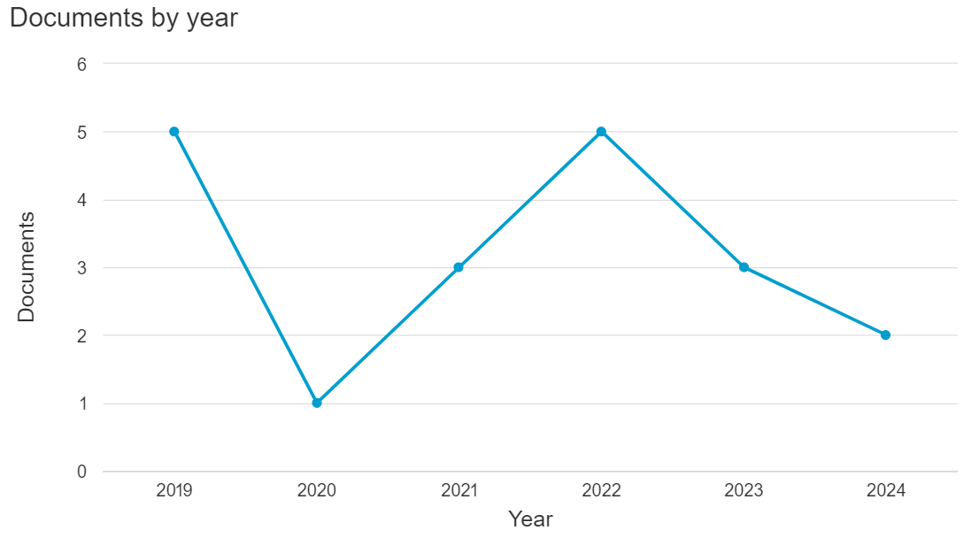
Grzeszczyk T.A. | Knowledge Management Models Supporting Causal Analysis in Project Design Creation | Correct implementation of the processes of building causal analysis frameworks is one of the critical elements to ensure success in the proper preparation of project designs. These frameworks are the foundations on which the provisions of the theory of change are based, and logic models illustrating causal links between input resources, activities, outputs, results (outcomes) and impacts, as well as identified problems related to the needs of stakeholders and their proposed solutions. The proper run of causal analyzes requires collecting and using significant resources of explicit and tacit knowledge related to the conducted community mapping, stakeholder analyzes (their needs and expectations), priorities of financing organizations, feasibility studies, and strategic analyzes of internal and external factors. Adequate support for managing this type of knowledge is essential to ensure the possibility of appropriate improvement of the planning, monitoring, and evaluation systems of projects and programs. One of the potentially available directions for developing research in supporting the management of valuable knowledge in the processes of causal analysis in project design creation may be solutions applying the extensive achievements of ICT systems modeling. The study discussed in this paper was carried out to find answers to the following research question: what is the possibility of using selected knowledge management models to support practical causal analysis that is beneficial in project design preparation? The primary purpose of this paper was to develop and pre-examine knowledge management and logic models in terms of their usefulness in the implementation of project design creation processes. Theoretical considerations related to the proposed models were supplemented with the offered possibilities of their implementation and the development of further research on the potential of improving designing systems, in particular when taking into account explicit an | 2022 | 0 | https://www.scopus.com/inward/record.uri?eid=2-s2.0-85178522207&doi=10.34190%2feckm.23.1.614&partnerID=40&md5=3354151a91e8c05dd499d15a2d186aa3 | Conference paper | No | Discute modelos de análisis causal para diseño de proyectos, pero no ofrece aportes específicos para la gestión del conocimiento en currículos educativos como el PAE.

Herramientas para la GC
Herramientas para la gestión del conocimiento (Knowledge management tools). Ecuación de búsqueda: ("knowledge management tools" OR "KM tools" OR "knowledge tools") AND ("application*" OR "use*" OR "implement*") AND ("higher education" OR "organization*" OR "practice*") (18 resultados) |  |  |  |  |  |  |  |  | Análisis de resultados de búsqueda en Scopus | Red de autores
Autores | Título | Resumen | Año | Nº Citaciones | Link | Tipo de documento | Aprobado | Razones
Frolova Y.; Alwaely S.A.; Nikishina O. | Knowledge management in entrepreneurship education as the basis for creative business development | Despite numerous studies dedicated to business and entrepreneurship education, there is a lack of research dedicated to students studying creativity in entrepreneurial and business-related disciplines through knowledge management tools and practices. The objectives of the study were to determine the key factors of creative motivation for entrepreneurship among students, to build an appropriate universal practical model of learner creativeness motivation, and to create a knowledge management concept based on this model. By way of comparative, descriptive, qualita-tive, and quantitative analysis methods, we investigated previous research in the field of motiva-tion, educational approaches, and methodologies, together with the data of the Program for International Student Assessment of the Organization for Economic Co-operation and Development. In order to compare international experience of knowledge management in modern approaches to ed-ucation, we analyzed the curricular of business and entrepreneurship programs in three higher education entities from different countries: the Russian Presidential Academy of National Economy and Public Administration, KIMEP University, and Al Ain University. As a result of the research, we developed knowledge management that can be used for the learner creativity and motivation model. Recommendations developed in the course of the study would allow for the ability to make business and entrepreneurship education more sustainable. © 2021 by the authors. Licensee MDPI, Basel, Switzerland. | 2021 | 16 | https://www.scopus.com/inward/record.uri?eid=2-s2.0-85099820830&doi=10.3390%2fsu13031167&partnerID=40&md5=ddccf7b05db3b37d7e6ed86df89db1c3 | Article | Sí | El estudio aborda cómo herramientas y prácticas de gestión del conocimiento pueden potenciar la creatividad y la motivación en estudiantes de disciplinas empresariales y emprendedoras. Propone un modelo práctico universal que permite integrar la gestión del conocimiento en la formación de competencias creativas y sostenibles. Este enfoque es útil para diseñar estrategias educativas más efectivas, con énfasis en la motivación y el aprendizaje interdisciplinario, aspectos clave para innovar en entornos académicos relacionados con la administración y los negocios.
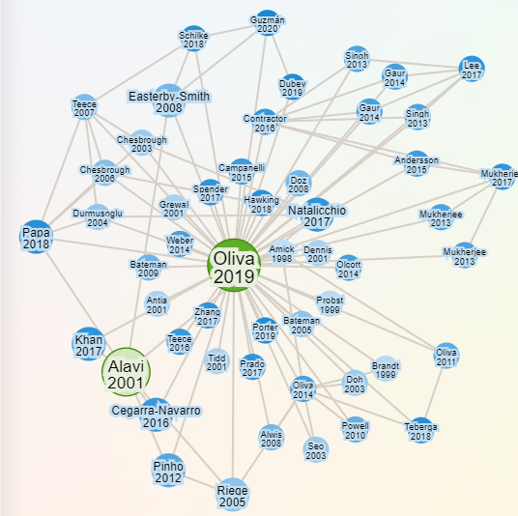
Alsharhan A.; Salloum S.; Shaalan K. | The impact of elearning as a knowledge management tool in organizational performance | This paper aims to understand the impact of eLearning capabilities on organizational performance. It also addresses the obstacles of organizational learning using eLearning methods and highlighting some emerging trends and technologies that will impact the eLearning experience in organizations. It examines a brief history of knowledge management and how it is related to learning, organizational learning, and performance. It also explores different eLearning technologies and trends. A systematic literature review was used to examine previous papers between 2016–2020. Results show eLearning can impact organizational performance in many ways, and human factors can be one of the most challenging obstacles in deploying eLearning solutions in organizations, and many emerging eLearning trends were explored including open educational resources, gamification, flipped classrooms, and many others. © 2020 ASTES Publishers. All rights reserved. | 2021 | 7 | https://www.scopus.com/inward/record.uri?eid=2-s2.0-85100898218&doi=10.25046%2faj0601102&partnerID=40&md5=141e4e13dded5d1f1eee0991e586d19a | Article | No | El enfoque de este artículo está en el eLearning en entornos organizacionales, lo que no se alinea con el tema de la gestión del conocimiento para la innovación en contextos educativos
Li S.; Li Y.; Lin H. | Research on Sustainable Teaching Models of New Business—Take Chinese University Business School as an Example | Sustainable teaching model innovation is an important way to build a new business discipline in Chinese university business school; however, its effective implementation faces various challenges. This paper conducts an exploratory study on the current status of teaching practices in the business school of L University using personal interviews and questionnaire surveys. This paper compares the main performance of three stages in the initiation of teaching activities, use of teaching methods, and evaluation of teaching effectiveness in the business school of L University. We used project-based learning (PBL) theory, modular teaching theory, and deliberate practice theory to analyze three problems in business school teaching practice: lack of linkage between business knowledge modules, lack of articulation between business theory and business practice, and lack of systematic thinking in course assessment and evaluation. Based on the analysis of the above problems, this paper proposes three countermeasures: to reconstruct the relationship of “course-knowledge-tool” with modular thinking, to strengthen the linkage between theory and practice with deliberate practice, and to promote systemic thinking with real problems assessment. This research is essential to cultivate new business talents with “business theory + business skills + system logic”, and to build a new business talent education system for the digital economy and new consumer development requirements. © 2023 by the authors. | 2023 | 6 | https://www.scopus.com/inward/record.uri?eid=2-s2.0-85160717444&doi=10.3390%2fsu15108037&partnerID=40&md5=d53359290dcec657b8977e77fa80d9b1 | Article | Sí | Este artículo identifica desafíos en la enseñanza empresarial y propone soluciones basadas en teorías de aprendizaje por proyectos, enseñanza modular y práctica deliberada. Destaca la necesidad de vincular teoría con práctica y de integrar enfoques sistémicos en la evaluación de cursos. Las estrategias propuestas reconfiguración de módulos, conexión práctica-teórica y evaluación basada en problemas reales; son valiosas para mejorar la formación académica y adaptar los métodos de enseñanza a las demandas de la economía digital.
Bogatinoska B.; Lansu A.; Hugé J.; Dekker S.C. | Participatory Design of Nature-Based Solutions: Usability of Tools for Water Professionals | Participatory processes provide opportunities for water professionals such as scientists and policymakers and other stakeholders such as the local communities and farmers to meet, exchange information, deliberate, and share values. There is a diversity of rapidly evolving participatory methods, here defined, as tools for supporting the process of designing nature-based solutions (NbS) together with the stakeholders. However, this requires a systematic and informed selection to facilitate the adequate choice of tools, aligned to the requirements and context of the water professionals and the stakeholders for the design and deployment of NbS. Despite this, there is still little progress and knowledge accumulation on how to select the most context-appropriate tool(s). Consequently, in this research, we propose a stepwise framework for the use of participatory tools, which we categorize as: (i) tools used for defining the hydro-meteorological hazards (HMH) and its impact on stakeholders—knowledge tools (ii) tools used for co-designing NbS with stakeholders— co-creation tools and (iii) tools used for co-implementing the transition towards NbS—transition tools. We then apply and test this stepwise framework on the participatory processes used in eight brook catchments distributed in four countries: the Netherlands, Belgium, France, and the United Kingdom. The framework is designed in steps that would lead to respectively: selecting, classifying, mapping, and grading the participatory tools leading to an informed and systematic decision of a tool or suite of tools for the design and deployment of NbS with stakeholders. With the application of this framework, we see that among the water professionals: (1) knowledge tools are central in the problem definition stage, particularly with non-technical stakeholders; (2) most anticipated co-creation tools are e-Tools/Virtual tools and workshops; (3) transition tools favor visual tools as a way of enabling the transition towards ma | 2022 | 6 | https://www.scopus.com/inward/record.uri?eid=2-s2.0-85130168865&doi=10.3390%2fsu14095562&partnerID=40&md5=8cf72c474753e0f294e4f3186bd7ef73 | Article | No | Este artículo se centra en procesos participativos en la gestión del agua y las NbS, lo que está fuera del alcance de la gestión del conocimiento en contextos educativos o organizacionales
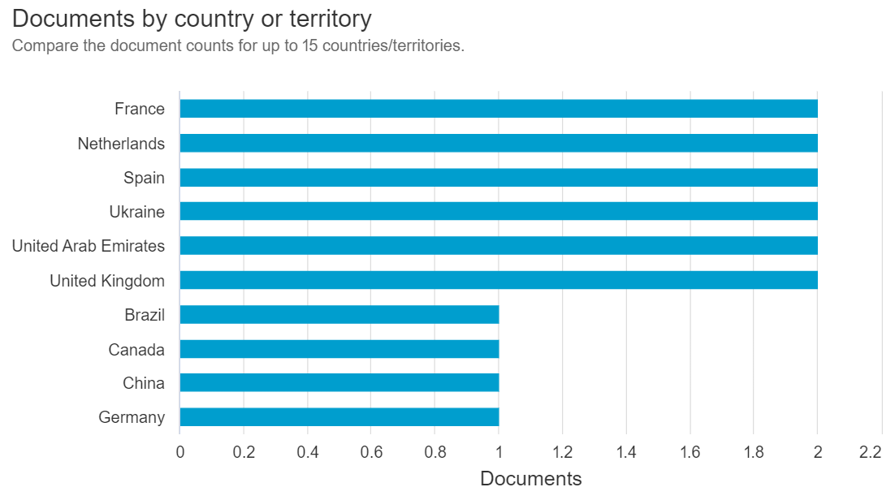
Sytnik N.; Kravchenko M. | Application of knowledge management tools: Comparative analysis of small, medium, and large enterprises | PURPOSE: The purpose of this study was to conduct a comparative analysis of knowledge management (KM) initiatives in small, medium, and large enterprises operating in Ukraine, and to highlight the specific characteristics of KM policies, as well as the scope and intensity of KM tools application in these categories. In particular, the study focused on the consistency between the awareness of knowledge/KM importance and KM policies, and the scope and intensity of the application of both human-centered tools and information communication technology (ICT) tools. METHODOLOGY: The concept of the study was developed on the basis of an integrative socio-technical perspective. The empirical data were obtained through a questionnaire survey among 90 managers of small, medium, and large Ukrainian enterprises and were analyzed statistically. FINDINGS: Both common and distinctive characteristics of these categories in terms of KM were highlighted. Although all enterprises, regardless of their size, showed a high awareness of knowledge/KM importance for their business, significant distinctions between small and large enterprises were found with regard to their KM policies, the scope of advanced KM tools application, and the intensity of some traditional and advanced KM tools application. In all cases, large enterprises showed higher levels of these characteristics compared to small enterprises, whereas medium enterprises were more similar to large enterprises. In contrast to the common view on SMEs as a homogeneous sector in terms of KM, the study shows its heterogeneity in terms of KM initiatives. According to a number of indicators studied, significant differences were observed between small and large enterprises, whereas the distinctions between medium and large enterprises were much less obvious. IMPLICATIONS FOR THEORY AND PRACTICE: The theoretical contribution of this study was the provision of SMEs sector heterogeneity evidence based on a number of KМ characteristics. Thi | 2021 | 6 | https://www.scopus.com/inward/record.uri?eid=2-s2.0-85118996484&doi=10.7341%2f20211745&partnerID=40&md5=0a14613535084427dfb6755fdfbaef5d | Article | Sí | Este estudio explora cómo las políticas y herramientas de gestión del conocimiento (KM) varían según el tamaño de la empresa en Ucrania. Los hallazgos destacan que las grandes empresas aplican estrategias de KM más estructuradas y herramientas avanzadas con mayor intensidad que las pequeñas empresas, mientras que las medianas se asemejan más a las grandes. Este análisis es relevante para diseñar políticas personalizadas de KM que consideren la heterogeneidad del sector empresarial. Además, contribuye teóricamente al demostrar diferencias conceptuales en los enfoques de KM según el tamaño empresarial.
MacDonald S.; Shumway E. | Optimizing our evidence map for cognitive–communication interventions: How it can guide us to better outcomes for adults living with acquired brain injury | Background: Speech and language therapists (SLTs) share a collective goal of ensuring that adults with cognitive–communication disorders (CCD) due to acquired brain injuries (ABI) attain their highest possible level of participation and satisfaction in family, community, social, work and academic communications through evidence-based interventions. While there is a considerable evidence base to support SLT cognitive–communication interventions, there are also numerous barriers to its implementation. Aims: The first aim is to describe the development of a comprehensive knowledge translation tool that synthesizes evidence-based practice recommendations for SLT cognitive–communication interventions across the care continuum. The second aim is to critically analyse the barriers to implementation of these interventions and to explore how this knowledge translation tool might assist in overcoming these challenges. Methods & Procedures: We developed a map of 148 clinical practice recommendations extracted from 129 reviews and guidelines called the Cognitive–Communication Evidence Application for SLTs (CCEAS-Map). The process of developing the CCEAS-Map included: (1) examination of implementation science frameworks to inform knowledge tool creation; (2) search and synthesis of the evidence provided in reviews and guidelines that met specific criteria; (3) development of a framework to critically analyse and categorize the barriers and facilitators affecting the implementation of these clinical recommendations; (4) consultation with potential end users of the CCEAS-Map, including 16 expert SLTs and eight persons with lived experience (PWLE), regarding the tool's construction, barriers and facilitators to implementation, and the potential of the CCEAS-Map to address evidence–practice gaps; and (5) refining the CCEAS-Map based on expert input. Main Contribution: To our knowledge this is the first synthesis of all available clinical recommendations for SLT cognitive–communicati | 2024 | 5 | https://www.scopus.com/inward/record.uri?eid=2-s2.0-85144122781&doi=10.1111%2f1460-6984.12817&partnerID=40&md5=12a0832313120a25b5c6936faed24aa8 | Review | No | Aunque el artículo trata sobre la traducción de conocimientos y herramientas para su implementación, se enfoca en el ámbito de la salud y la terapia del habla
Mishenin Y.; Koblianska I.; Yarova I.; Kovalova O.; Klochko T. | Operationalizing the Sustainable Fertilizer Management Global Initiative at National Level: A Conceptual Framework; [Реалізація глобальної ініціативи з управління добривами на національному рівні: концептуальні засади] | Humanity is tasked with finding a balance between the need to increase the amount of food and the negative socio-environmental and economic consequences of the irrational use of fertilisers. At the global level, a number of initiatives have been launched to consolidate countries’ efforts to address this problem. However, existing national fertiliser management systems and policies are characterised by insufficient consistency and low efficiency. This study aims to formulate a conceptual framework for developing a national sustainable fertiliser management system that meets the principles set out in existing global initiatives. Through the generalisation of the content of existing intergovernmental initiatives on sustainable fertiliser management, the subject composition was formulated, and estimates of the relationship between fertiliser application and public health (through the number of cancer diseases) through the use of regression analysis methods, assessment of economic damage from irrational fertilisation served as a substantiation (illustration of the importance of highlighting) of components covering: awareness, knowledge, tools. The national sustainable fertiliser management system is considered three-dimensional integrity containing the following interrelated components: government, fertiliser production and supply industries, and users. The functioning of this system is seen as a continuous process of raising awareness, generating and transferring knowledge, selecting and applying appropriate tools, and improving fertiliser application practices in accordance with the principles of sustainable development, with the leading role of government. The process of raising awareness of all actors of the system about the problem of irrational fertilisation is proposed to be considered in a broader context — through the demonstration of negative consequences not only for the environment (soil condition), but also from the standpoint of the impact on public health | 2022 | 4 | https://www.scopus.com/inward/record.uri?eid=2-s2.0-85135804676&doi=10.48077%2fscihor.25%282%29.2022.76-88&partnerID=40&md5=a3384aa2749126d8af8958ee02107a6f | Article | No | Al analizar sistemas de fertilizantes, se aleja mucho del enfoque de la investigación
Alharbi G.L.; Aloud M.E. | The effects of knowledge management processes on service sector performance: evidence from Saudi Arabia | This study examines the effect of Knowledge Management (KM) processes on organizational performance in Saudi Arabian service organizations. It focuses on knowledge creation, capture, sharing, and application, and examines their effects on quality, operational, and innovation performance. While the service sector can enhance operational efficiencies through effective KM implementation, the extent of this impact, particularly in terms of quality and operational performance in developing countries like Saudi Arabia, remains underexplored. The study uses a quantitative methodology, obtaining 605 valid responses from Saudi service sector managers through an online self-reported questionnaire. Structural equation modeling validates the research model and tests the hypotheses. Results indicate that knowledge sharing has a nonsignificant effect, while knowledge creation, capture, and application have substantial impacts. Specifically, knowledge application significantly improves operational performance, while knowledge creation influences quality and innovation performance. Organizations are advised to understand their KM processes’ structure to effectively implement and leverage their impact on performance. Emphasizing knowledge sharing through personalized communication channels, employee development opportunities, and effective incentive systems is recommended to sustain engagement and motivation. Furthermore, prioritizing KM tools and technology for seamless knowledge flow across organizational levels and implementing collaborative tools can enhance innovative capabilities, adaptability, and competitive advantages. © The Author(s) 2024. | 2024 | 3 | https://www.scopus.com/inward/record.uri?eid=2-s2.0-85187174995&doi=10.1057%2fs41599-024-02876-y&partnerID=40&md5=da4031c41c8bc22bed663b311e086653 | Article | Sí | Este artículo investiga cómo los procesos de KM, como la creación, captura, compartición y aplicación del conocimiento, influyen en el desempeño organizacional en el sector servicios de Arabia Saudita. Sus resultados subrayan que la aplicación del conocimiento mejora significativamente el desempeño operativo, mientras que la creación impulsa la calidad e innovación. Proporciona evidencia práctica para optimizar los procesos de KM mediante herramientas colaborativas y programas de desarrollo de empleados, reforzando el vínculo entre KM y ventajas competitivas en países en desarrollo.
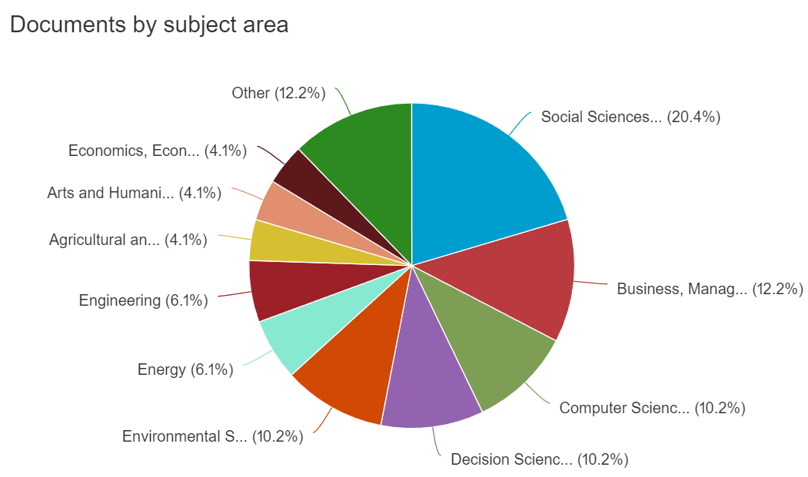
Donate M.J.; Guadamillas F.; González-Mohíno M. | Solving task management conflict in hotel establishments through knowledge management tools: effects on innovation capabilities | Purpose: This paper aims to analyze factors based on organizational knowledge management (KM; transactional memory systems and knowledge-oriented leadership [K-OL]) that help firms to mitigate conflicts based on task management at work, with the aim to improve their innovation capabilities (IC). The knowledge-based view of the firm, conflict management theory and cognitive collective engagement theory have been used to build a model of relationships that connects the development of positive KM contexts and management of dysfunctional conflict with IC improvement. Design/methodology/approach: Data survey collected from inland hotel establishments in Spain is used to test seven hypotheses by means of structural equations modeling, applying the partial least squares technique. Direct, indirect and mediating relationships between variables are examined from the structural path model. Findings: The results confirm that, as expected, IC improve when K-OL and transactive memory systems (TMSs) are properly implemented by hotel establishments, which leads them to reduce negative effects of task management conflict (TMC). Significant direct effects are found between the key variables of the study and also a significant indirect effect between K-OL and IC through TMS reinforcement and the mitigation of TMC. Practical implications: This paper provides useful ideas for hotel managers about how to improve KM contexts in their establishments while avoiding TMC. Efforts devoted to creating those contexts by hotel establishments are shown to be effective to improve their IC and create competitive advantages. Originality/value: The analysis of IC improvement by studying TMC mitigation had not been researched to date by the KM literature. The consideration and testing of a model that integrates KM-related tools such as K-OL and TMS to avoid TMC in the hotel industry is the main contribution of this study. © 2023, Mario J. Donate, Fátima Guadamillas and Miguel González-Mohíno. | 2023 | 3 | https://www.scopus.com/inward/record.uri?eid=2-s2.0-85159698912&doi=10.1108%2fJKM-10-2022-0852&partnerID=40&md5=0bb179c3792b5eef5d25e0e6b70246c4 | Article | No | Se enfoca en conflictos organizacionales y capacidad de innovación
Alaerts G.J.; Kaspersma J.M. | Facing global transitions in water management: Advances in knowledge and capacity development and towards adaptive approaches | The significance, approaches, and instruments of knowledge and capacity development (KCD) in water management are reviewed, and priorities for the future are proposed. These concepts have become more mainstream, critical in helping water organisations decide on and implement policies, and generating economic returns. Their application still tends to be often limited to education or 'training'. KCD requires an understanding of the physical world, how institutions must be strengthened to manage it, and how pedagogical and knowledge-management tools, in turn, strengthen the institutions. The private sector first applied knowledge management. The international development theory highlighted the deficiency of governments in implementation capacity. The health and environmental communities are developing an 'implementation science' to enhance the capacity to operationalise know-how faster. Advances in KCD include the following: (1) knowledge and capacity converging in nested levels (individual, organisational, institutional, and societal) to cause effective action; (2) six arenas/contexts of KCD application; and (3) pedagogy and knowledge-management through which learning occurs and knowledge is imparted. KCD is a 'sticky', slow process. Policy analyses tend to overlook the role of KCD. The water sector is facing acute challenges: a new one of building resilient water-and-land systems and adapting to climate change, and the outstanding one of achieving Sustainable Development Goals (SDGs). Thus, the current KCD must be scaled up, and also structured with a longer-term perspective to support change and reform at policy and organisational levels building on iterative adaption. Policies should become pro-active shaped by modelled forecasts; and organisations more able to change and adapt to future scenarios that are complex, uncertain, and evolving rapidly. Enhancing the capacity to implement policies, establish 'learning organisations', and design iterative adaptive pathway | 2022 | 3 | https://www.scopus.com/inward/record.uri?eid=2-s2.0-85131163534&doi=10.2166%2fwp.2022.301&partnerID=40&md5=3897e9ec53ac4e0739481b3b258df700 | Article | No | Se centra en gestión del agua
González-Mohíno M.; Donate M.J.; Guadamillas F.; Cabeza-Ramírez L.J. | Knowledge-oriented leadership for improved coordination as a solution to relationship conflict: effects on innovation capabilities | This paper analyzes knowledge-oriented leadership and coordination as factors that help organisations to reduce conflicts in workplace relationships, with the aim of improving innovation capabilities. To date, these factors remain underexplored in the hotel industry, the future sustainability of which depends on the development of new services and business processes. This paper proposes a series of hypotheses about the role of knowledge-oriented leadership and coordination in developing an environment that is conducive to reducing conflicts, the result of which is an improvement in the innovation capabilities of hotel establishments. The hypothesised relationships between variables have been tested by means of structural equation modelling using SmartPLS 4.0. The results show that innovation capabilities improve when hotel establishments implement this type of leadership adequately as, with the use of knowledge management tools, the coordination of tasks is improved, thereby reducing the negative effects of workplace relationship conflict. © 2024 The Author(s). Published by Informa UK Limited, trading as Taylor & Francis Group. | 2024 | 2 | https://www.scopus.com/inward/record.uri?eid=2-s2.0-85183147479&doi=10.1080%2f14778238.2024.2306338&partnerID=40&md5=b41af44c95ee67749b64afedb0e25079 | Article | No | Se centra en liderazgo y coordinación en hoteles, no aborda herramientas KM para formación
Succar S.A.; Brissaud D.; Evrard D.; Flick D.; De la Fontaine D. | Decarbonization Measure: A Concept towards the Acceleration of the Automotive Plant Decarbonization | Smart manufacturing systems enable simultaneous addressing of productivity, sustainability, and social improvements. The implementation of such systems in industries such as the automotive industry represents a promising way to meet stakeholders’ requirements concerning the decarbonization of their productive activities. In fact, this task is truly challenging for the automotive industry considering their complex organizational issues, generating knowledge sharing problems, and the diversity of plants’ context and characteristics. These facts make any decarbonization solution local, instead of being spread to a maximum of production units to potentially enhance decarbonization time efficiency. This article tackles these issues by providing a new organizational concept dealing with the relationships between decarbonization actors (energy managers and consultants) supported by the technical design of an IT knowledge management tool. These contributions will be based on the concept of decarbonization measure (DM) and illustrated by the case of Stellantis, one of the world leaders in terms of vehicle production, which develops a new organizational structure from local energy managers to corporate energy consultants. © 2023 by the authors. | 2023 | 2 | https://www.scopus.com/inward/record.uri?eid=2-s2.0-85175118094&doi=10.3390%2fsystems11070335&partnerID=40&md5=9a6be2a970215511f77a9f8858574a60 | Article | No | Se centra en sistemas de manufactura inteligente, dando herramientas para descarbonización industrial
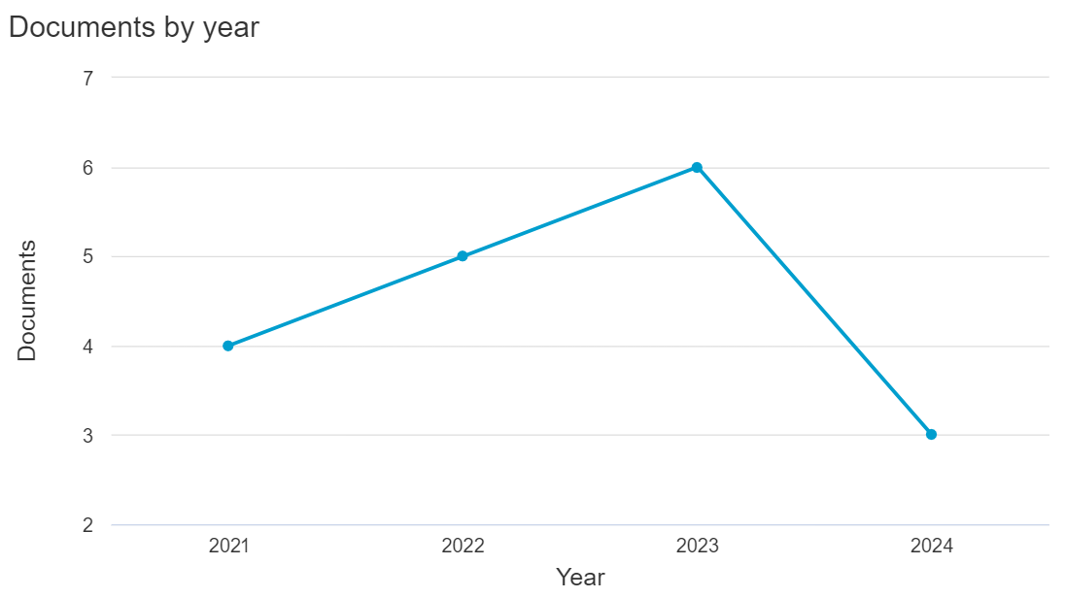
Vágner V.; Bencsik A. | Organisational Knowledge Sustainability | The objective of the research aims to develop a theoretical model to illustrate the knowledge sustainability. It is an essential and up to date area, but there is only a few academic research on it at the moment. One of the objectives of writing this piece is to help for organisations to be able to identify the key knowledge that is important and relevant to them (which should and must be preserved for future generations), and to determine who possesses this knowledge. Knowledge that has become redundant needs to be shared with staff and organisations, which requires a correct definition of organisational memory. In this way, it is worth considering how to share the knowledge that will be needed in the long term between different generations, a task that can be particularly challenging given the digital divide. The long-term sustainability of organisations can be achieved through knowledge management, although the sustainability of knowledge is a precondition for the symbiosis of this relationship. Specifically, it is valuable to explore how can the sustainability of knowledge be solved, what kind of knowledge management tools, leadership behaviour or cultural background is required? Practically, in our study search for the answer to the question of how knowledge management can promote organisational sustainability, and how organisations can use knowledge management tools to influence the attitudes and actions of employees in relation to knowledge sustainability. It is necessary to explore the concepts of sustainability and knowledge. The authors present the meaning of the junction of these two words (Knowledge + Sustainability). Based on this exploration, the authors present their definition of knowledge sustainability and a possible analytical model. The authors analyse which success factors contribute most to making knowledge sustainable. One of the major findings of the research the relationship between trust, ethics, and knowledge sustainability. In addition, t | 2022 | 1 | https://www.scopus.com/inward/record.uri?eid=2-s2.0-85145441300&doi=10.34190%2feckm.23.2.512&partnerID=40&md5=49a8f2d730c28e41f31109579b619c94 | Conference paper | No | Es mayormente teórico sin aplicaciones prácticas, no especifica herramientas concretas para formación
Piontkewicz R.; do Carmo Duarte Freitas M.; Mendes R., Jr | Teacher training in Brazilian universities in the postpandemic period; [Formação docente nas universidades brasileiras no período pós pandemia]; [Formación docente en las universidades brasileñas en el período post pandemia] | The research analyzes how Brazilian universities conduct their professors training in the post-pandemic period. A survey with 59 universities (35 public and 24 private) was applied in the second half of 2021. Results show that there has been an evolution about teacher training after emergency remote teaching, with an increase in quantity and diversity of courses, scope and adhesion of more teachers, continuous training, institution or improvement of training plans. Many courses offered refer to the use of basic or traditional technological tools and were necessary for the continuity of classes remotely; however, there are still possibilities to explore other tools with other purposes of use, developing digital teaching competence. To systematize training plans and programs, it is suggested the use of Knowledge Management tools, more specifically the Seci model, as it enables the conversion between types of knowledge and continuous assessment. © (2023), (SciELO-Scientific Electronic Library Online). All Rights Reserved. | 2023 | 0 | https://www.scopus.com/inward/record.uri?eid=2-s2.0-85170276836&doi=10.1590%2fS0104-40362023003103861&partnerID=40&md5=789db67cdf01daa1a1b2c3eb26db9bc7 | Article | Sí | El artículo analiza cómo las universidades brasileñas han mejorado la capacitación docente tras la enseñanza remota de emergencia. Identifica avances en la cantidad, diversidad y continuidad de los programas de formación. Sin embargo, se señala que la mayoría se centra en herramientas tecnológicas básicas, sugiriendo la integración del modelo SECI para sistematizar y evaluar continuamente los planes de capacitación. Esta recomendación es valiosa para desarrollar competencias digitales docentes y optimizar la transferencia de conocimiento en entornos educativos.
Alharbi N.A.M.; Cutts Q.I. | An Elaboration of Research Led Computer Science Framework for Early Education | Teachers face challenges in teaching new subjects at the early primary level. The difficulties vary from subject to subject. Teachers' first challenge in Computer Science (CS) and Computational Thinking teaching is their technological literacy and competency challenges. Lack of confidence, time, and willingness are significant reasons for the challenge. One of the studies on mathematics teaching shows that teachers need more knowledge tools and models to facilitate the analysis during the teaching process. Researchers assert that educational practice has focused more on technology than on new pedagogies needed to truly use technology in a transformative way. Frameworks are designed to meet high-level objectives set by the authorities. Teachers are provided with teaching materials for developing the course contents. The frameworks act as a connection between high-level objectives and low-level teaching materials. In this paper, we present the elaboration of a framework for teaching CS at the early stages of education. The framework consists of three components based on modelling real-world problems into a machine-world context and then realising the machine solution in the real world. Moreover, the problem-solving component of the framework emphasizes the iterative process of learning that strengthens the previous concepts and provides a logical con-nection between the previous and new concepts. The framework was evaluated in the context of Saudi Arabia, where the teachers were interviewed individually and then provided with a guide for teaching grade-4 learners. The guide was developed using the material provided by the Saudi Ministry of Education. The teachers taught using this guide over a sequence of lessons. At the end of this time, a second individual teacher interview was conducted to determine teacher experience. The results show that teaching using the framework is effective, and it is not only easier for teachers to understand the teaching method but also f | 2023 | 0 | https://www.scopus.com/inward/record.uri?eid=2-s2.0-85183058572&doi=10.1109%2fFIE58773.2023.10342646&partnerID=40&md5=4692c8c398c78772c2df1a8243ce7878 | Conference paper | No | Presenta un marco conceptual para enseñanza
Lucia M.D.; Presenza A.; Baggio R. | The intelligent use of Twitter ecosystems by destination management organisations | Frame of the research: The recent literature on social media adoption by DMOs identified a lack in the strategic utilization of social media for user-generated content and positive communication as well as for destination brand co-creation and relationship management. In particular, social media’s use as a destination knowledge management tool is still a largely unexplored topic and so a novel and promising area of research. Purpose of the paper: The paper investigates the intelligent exploitation by destination management organisations of Twitter to enhance destination knowledge management and value creation. The paper combines analysing the content communicated and shared in the business-to-consumer and the business-to-business Twitter ecosystems and the influential players that shape the knowledge conveyed in these environments. Additionally, the paper explores the impact of the Covid-19 pandemic on content. The joint analysis of these aspects is original and relevant. Methodology: The analysis combines traditional content analysis, modern topic modelling and social media metrics using the specific case of Tourism and Events Queensland (TEQ), the state-level DMO in Queensland, Australia. Findings: The analyses of the two Twitter ecosystems managed by TEQ have shown that each environment has its own knowledge domain and distinguishing characteristics in terms of variety and representativeness of stakeholder categories. The business-to-customer ecosystem primarily serves as a platform for destination marketing knowledge, while the business-to-business ecosystem is more oriented towards destination management knowledge, although less exclusively. The ties between the two are very strong. A handful of influential promotional players have a strategic role in both ecosystems and, crucially, in connecting the business-to-consumer and business-to-business environments. Research limits: The paper deals with a single case study with destination-specific characteristics. To | 2023 | 0 | https://www.scopus.com/inward/record.uri?eid=2-s2.0-85182555210&doi=10.7433%2fS122.2023.05&partnerID=40&md5=08ce1ccfcbdb162e5363bc2752fbed78 | Article | No | Se centra exclusivamente en el uso de Twitter como herramienta de gestión del conocimiento en organizaciones turísticas
Wielgórka D. | Challenges and Trends of Knowledge Management in SME Enterprises in the Context of CSR | Knowledge management, especially in the context of CSR, is still a new and challenging topic for Polish enterprises from the SME sector. However, the opportunities offered by the effective implementation of this process for organisations, as well as the global trend of its realisation, signal that it is worth conducting research into this phenomenon. The research objective of the article is to analyse knowledge management in the context of CSR in companies operating on the Polish market in the SME sector. The research was conducted in 2022, using the CATI method among 600 randomly selected companies from the SME sector operating on the Polish market. Moreover, the article presents the experience of companies-leaders of responsible business, giving practical examples of actions and tools supporting knowledge management. The results of the research show, among others, that: enterprises applying CSR have more or less developed their own systems of responsible business knowledge management, however, these are often unconscious processes. Enterprises do not use (at all or insufficiently) all available resources and tools for managing CSR knowledge. Those knowledge management tools that are applied in companies are most often not verified for their effectiveness. Almost half of the surveyed companies use experiential learning (participation in specific projects) as an element of educating employees about CSR, thus not limiting themselves to education with the use of "hard" resources only. The majority of companies do not verify or evaluate in any way the knowledge of employees on CSR. Company boards are minimally involved in the process of managing CSR knowledge in the organisation. The main area of benefit from knowledge management in the context of CSR is the relationship with employees, which improves thanks to their greater involvement, loyalty and identification with the company's mission and vision. This translates into improvements in processes and activities and m | 2022 | 0 | https://www.scopus.com/inward/record.uri?eid=2-s2.0-85145441581&doi=10.34190%2feckm.23.2.320&partnerID=40&md5=39fff62ef84ab54e97b91cb6f32ec50b | Conference paper | No | Se centra en gestión del conocimiento para RSC en PyMEs polacas
Verlaet L.; Mary J. | Precepts and commitments relating to interdisciplinary research; [Préceptes et engagements ayant trait aux recherches interdisciplinaires] | As part of the Numerev research program, whose practical purpose is to provide research communities with an open access digital resource portal and a knowledge management tool, we quickly faced issues related to disciplinary misunderstandings from the standpoint of both the term employed and the information-communication practices used. In doing so, it seemed appropriate to mobilize researchers working in interdisciplinary projects to pool, compare and debate projects, methodologies and experiments deployed for this purpose. In this testimonial, we focus our discourse on some of the key precepts for interdisciplinary research raised during these Numerev colloquium days. We shall only mention a tiny part of the scientific wealth at hand, but readers will soon get free access to our platform. © L. Verlaet et J. Mary, Hosted by EDP Sciences, 2021. | 2021 | 0 | https://www.scopus.com/inward/record.uri?eid=2-s2.0-85111344367&doi=10.1051%2fnss%2f2021026&partnerID=40&md5=7c0f68a7b40b864ee69bdebb7f51e256 | Article | No | Solo menciona superficialmente un portal de recursos digitales sin profundizar en su funcionamiento

Sistematización de experiencias
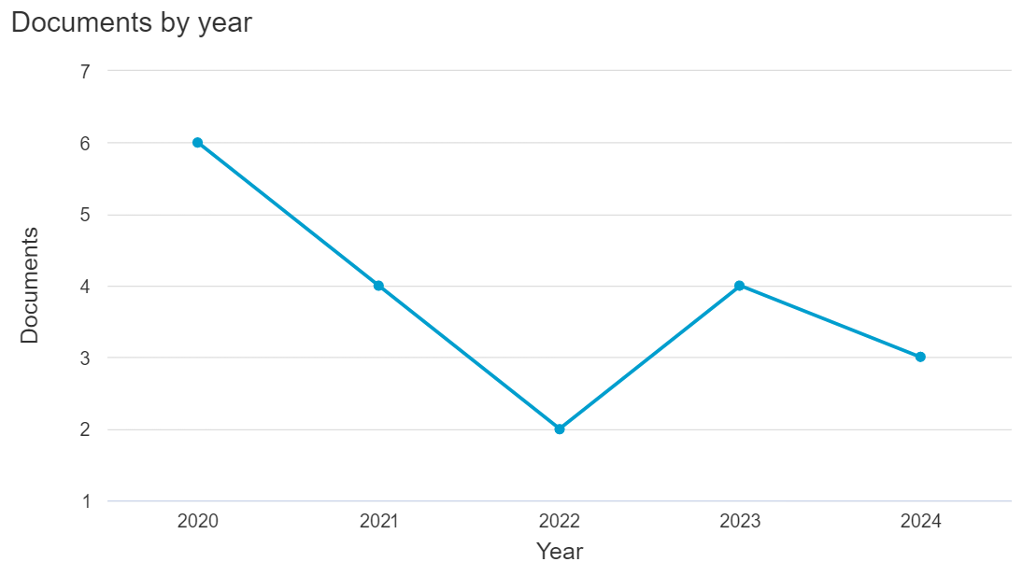
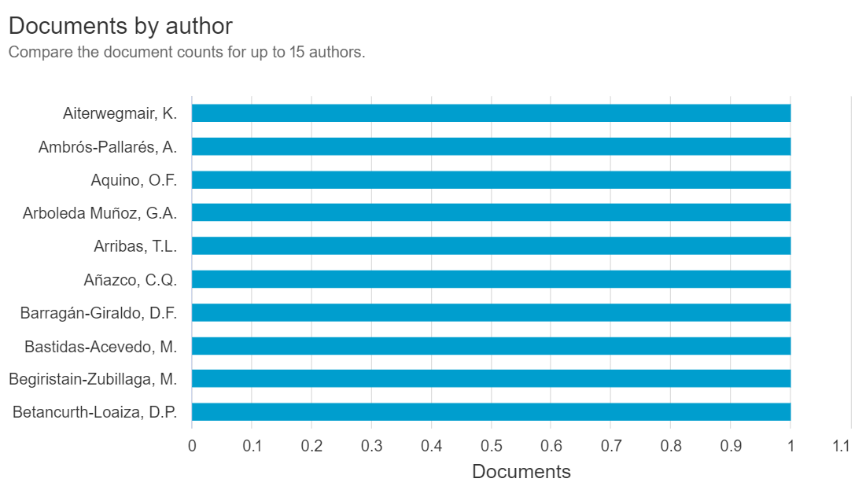
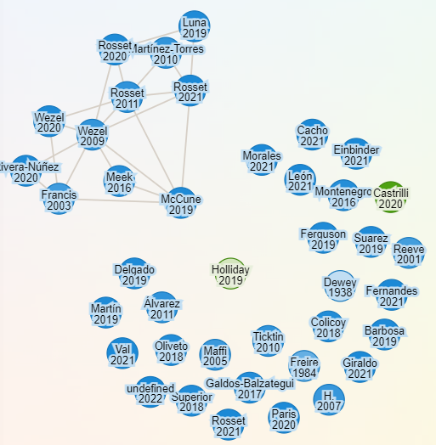
Sistematización de experiencias (Systematization of experiences). Ecuación de búsqueda: ("systematization of experiences" OR "experience systematization") AND ("methodology" OR "case stud*" OR "KM practice*") (13 resultados) |  |  |  |  |  |  |  |  | Análisis de resultados de búsqueda en Scopus | Red de autores
Autores | Título | Resumen | Año | Nº Citaciones | Link | Tipo de documento | Aprobado | Razones
Aquino O.F.; Zuta P.M.; Cao E.R. | Remote teaching in professor training: Three latin american experiences in times of COVID-19 pandemic | The subject matter has been based on three systematizations of experiences in teacher training through remote teaching, during the COVID-19 pandemic of 2020–2021. They were developed in IES in Brazil, Ecuador, and Peru. The objective has been to show the experiences implemented to build the teachers’ pedagogical knowledge, from online teaching practices. The theoretical frame-work has been the theory of collaborative and developmental learning, according to L. S. Vigotski and his followers. The work methodology has been the systematization of experiences, according to Jara and others. The results of the Brazilian experience show how it is possible for students of the degree in pedagogy to acquire didactic knowledge and develop skills, through collaborative work in virtual rooms. The Ecuadorian experience shows the effectiveness of teaching focused on autonomous work, which is based on asynchronous activities. The results of the experience in Peru show how asynchronous accompaniment is an effective means for guidance and sustained feedback by the trainer, with an impact on the process of construction of a scientific text and on the productivity of the doctoral student in Education. © 2021 by the authors. Licensee MDPI, Basel, Switzerland. | 2021 | 6 | https://www.scopus.com/inward/record.uri?eid=2-s2.0-85121373280&doi=10.3390%2feducsci11120818&partnerID=40&md5=35b8a64b4f6693a939ed70cc067b2a7f | Article | No | Este artículo no se alinea con las necesidades de este trabajo, ya que aborda un contexto, una población y un objetivo que difieren de los principios y propósitos de la gestión del conocimiento en programas de formación profesional
Bolós A.M.; Solsona M.S.; Forte R.C.; Flores A.B.; Arribas T.L. | Physical activity and resilience. A practice in Europe for social inclusion; [Actividad física y resiliencia. Una práctica en Europa para la inclusión social] | This study assumes the previous assumption that resilience applied to sports programmes can be very useful to promote social inclusion. In this sense, a systematic proposal is presented based on 6 experiences from different European countries that are united by the desire to promote resilience and social inclusion through sport. The aim of the study is to identify the key aspects to be taken into account in order to make sport experiences resilient, with the aim of improving their educational and inclusive value. A qualitative methodology has been implemented using 6 focus groups and 6 SWOT matrices as data collection techniques. The most important contribution of this study is the concretisation of actions -by professional and academic teams- based on their daily experience. These actions are organised along 3 time axes, triangulated with 6 aspects of resilience applied in a social organisation. In the discussion, emphasis is placed on the importance of including a change of mentality in the professional teams of the sport practice to assume a model of resilience and, thus, facilitating social inclusion. © 2024 Federacion Espanola de Docentes de Educacion Fisica. All rights reserved. | 2024 | 5 | https://www.scopus.com/inward/record.uri?eid=2-s2.0-85190992121&doi=10.47197%2fRETOS.V53.100245&partnerID=40&md5=696280754b4a8642a46da2503e83c724 | Article | No | Aunque utiliza la sistematización de experiencias, el enfoque está en programas deportivos y no en educación formal o gestión del conocimiento
Deroncele-Acosta A.; Jiménez-Chumacero R.V.; Gamarra-Mendoza S.; Brito-Garcías J.G.; Flores-Valdivieso H.G.; Velázquez-Tejeda M.E.; Goñi-Cruz F.F. | Trends in Educational Research for Sustainable Development in Postgraduate Education Programs at a University in Peru | The Sustainable Development Goals are part of the formative management in multiple universities that are committed to a better and more sustainable future for all; contributing to this from the postgraduate management in education involves rethinking educational research from lines that ensure that the research work has a real impact on the 2030 agenda. In this regard, the objective of this study was to identify and characterize specific lines of educational research for sustainable development in a private university in Lima, specifically in Postgraduate Education (Doctorate, Master’s and Second Specialty). The methodology deployed a qualitative approach, synchronizing the methods of systematization of experiences and grounded theory. A total of 186 students and 16 teachers participated, and the collection of information used three techniques: (1)—documentary review (5398 titles and other normative documents), (2)—asynchronous focus group (16 experienced teachers), and (3)—interview (202 participants). The results show four specific lines of research: (1)—Quality educational management, (2)—Teaching–learning–assessment, (3)—Educational innovation and ICT, and (4)—Training, research, and psychosocial factors in ed-ucation. It concludes with a characterization of these lines based on an epistemic foundation that integrates current trends in educational research for sustainable development. © 2023 by the authors. Licensee MDPI, Basel, Switzerland. This article is an open access article distributed under the terms and conditions of the Creative Commons Attribution (CC BY) license (https:// creativecommons.org/licenses/by/ 4.0/). | 2023 | 5 | https://www.scopus.com/inward/record.uri?eid=2-s2.0-85161456626&doi=10.3390%2fsu15065449&partnerID=40&md5=3e651a0c22e536fd2e442eef004e8a61 | Article | No | Su alcance y población objetivo lo hacen poco relevante para este tema específico, ya que no aborda la gestión del conocimiento en los términos y contextos necesarios para la investigación
Casado B.; Urretabizkaia L.; Begiristain-Zubillaga M.; Martinez Z. | Strengthening Agroecology with the Political Pedagogy of Peasant Organisations: A Case Study of Baserritik Mundura in the Basque Country | La Vía Campesina organisations have identified the area of education and training as a strategic and priority arena of intervention to bring about change in the political-pedagogical perspective. This involves rethinking and redesigning the conventional training processes towards the collective experiences of learning, organisation, exchange and living. With this approach in mind, and based on the experiences and educational contributions made by peasant organisations, this paper presents the systematisation of the Baserritik Mundura experience, analysing and sharing the learning derived from this case study and establishing the integral role of the pedagogic proposal as an axis for systematisation. This analysis, from the logic of the systematisation of processes, promulgates the learnings of this agroecological training experience while exposing both its strengths and weaknesses. We present the learning linked to the pedagogic dimensions that, through a cross-over method, aim to create a multidimensional educational environment which transforms our subjectivities, practices and the beliefs that sustain them. This learning is presented in eight main areas related to: (1) organicity, (2) alternation, (3) the mystical and ludic-cultural dimension, (4) the contents, subjects and teaching team, (5) the proposal as a whole and its perspective of popular education and action research, (6) the transversality of the feminist perspective, (7) linguistic plurality and (8) the pedagogic political support of the process. In addition, we present considerations related to the learning identified in the systematisation itself. On the one hand, we look at the lack of training processes in the official university context related to an alternation system with an organicity linked to the territory, and the need for the practical development of a dynamic of the collective construction of knowledge with a view toward transforming the logics that underpin the existing hegemonic ideologi | 2022 | 5 | https://www.scopus.com/inward/record.uri?eid=2-s2.0-85124847275&doi=10.3390%2fsu14042227&partnerID=40&md5=44bfb5a9e91ca3fe7c36fd332cdb93c4 | Article | No | No aporta a la sistematización del conocimiento en el contexto de la educación superior
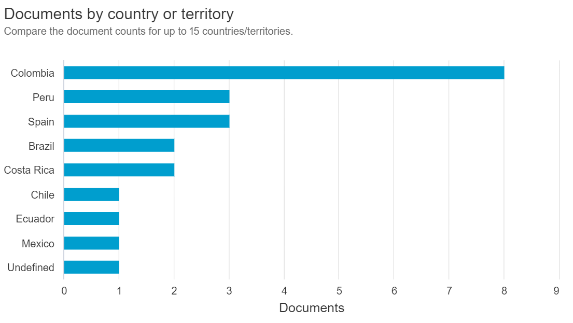
López-Gil K.S.; Franco-Chávez F.-P. | Promoting children's literature online: Practices of a booktuber girl | We analyze the practices of promoting children's literature by a kid booktuber from Cali, Colombia, developed through the YouTube channel and the community social networks of "AventurArte con Manu". We use a methodology of systematization of experiences, with a reconstructive phase of the practice from the narrative of its participants, as well as an interpretative analysis to derive knowledge from its dialogue with the perspective of New Literacy Studies. Our analysis focuses on four aspects: The roles and interactions of the participants, the scenarios and action domains of the practices, the activities associated with the promotion of children's literature, and the platforms and texts involved. The practices of the kid booktuber Manu show the potential of digital media for the animation and promotion of reading, in this case, from a proposal that integrates the family, public libraries and other local settings with mass media and interaction online. © 2021 Centro de Estudios de PromociÃ³n de la Lectura y Literatura Infantil, Universidad de Castilla-La Manc. All rights reserved. | 2021 | 4 | https://www.scopus.com/inward/record.uri?eid=2-s2.0-85109733514&doi=10.18239%2fOCNOS_2021.20.1.2437&partnerID=40&md5=b02d2ff03fbc53964b0c54b415e4eb86 | Article | No | Este artículo tiene un enfoque muy específico en promoción de lectura mediante redes sociales, y no aborda estrategias de formación profesional ni la gestión del conocimiento
Lopera-Uribe G.E.; Villa-Vélez L.; Castaño-Pineda Y.; Betancurth-Loaiza D.P.; Peñaranda-Correa F.; Escobar-Paucar G.M.; Bastidas-Acevedo M.; Gómez-Correa J.A.; Vásquez-Velásquez A.M.; Bolívar-Buriticá W.A. | Systematization of a systematization: learning about the method; [Sistematização de uma sistematização: aprendizagem sobre o método]; [Sistematización de una sistematización: aprendizajes sobre el método] | Objective: to present the learning of a systematization as a method, for the construction of knowledge based on the experience lived by the researchers of several projects on parenting education in the field of public health carried out in the rural settlement of Granizal, Antioquia, during the period 2013-2019. Materials and method: the systematization of experiences was used and the participants were the researchers. It began with the organization of the materials, the field diaries of the thematic research circles and reports of the meetings of the research team and community actors. It was continued with the elaboration of a matrix with the historical recovery. And, finally, reflections, categories and relationships emerged from the group for the theoretical construction of the overall vision. Results: the theoretical proposal of the systematization and the procedures to implement it are presented, guided by five moments: living the experience, formulating a systematization plan, recovering the lived process, the background reflections and the arrival points. Four features of systematization stand out: creative research; research based on a process of collective construction; learning from practice and building knowledge; and as a transforming scenario of this research and of those who carried it out. Conclusion: the “systematization of the systematization” allowed raising awareness of the research praxis itself. It shows the understanding of the group on conceptualization and methodology of this research perspective. It transcends the collection and organization of the information of the process lived to the extent that the reconstruction of the experience is a broader understanding that transforms the practice of the subjects involved. © 2022, Universidad de Caldas. All rights reserved. | 2022 | 2 | https://www.scopus.com/inward/record.uri?eid=2-s2.0-85152358103&doi=10.17151%2fhpsal.2022.27.2.11&partnerID=40&md5=191e58de38598ab5fd30c8e278983ff3 | Article | Sí | Este artículo detalla una metodología de sistematización de experiencias en proyectos relacionados con la educación para la crianza en salud pública. Su enfoque se basa en cinco momentos clave: vivir la experiencia, planificar la sistematización, recuperar el proceso vivido, reflexionar sobre los antecedentes y alcanzar conclusiones. Además, destaca cuatro características esenciales: investigación creativa, construcción colectiva, aprendizaje desde la práctica y transformación de los participantes. Este modelo es útil para la investigación porque proporciona una metodología estructurada para analizar y sistematizar procesos vivenciales, lo que puede aplicarse a investigaciones que involucren interacción con comunidades o grupos específicos.
Gómez-Zapata Y.; Vargas N.G.; Triana M.A.R.; Zuleta L.J.U. | Popular accounting. Meanings and experiences in social and community organizations from granizal (bello, antioquia, colombia); [Comptabilité populaire. Sens et expériences dans les organisations sociales et communautaires du voisinage de granizal (bello, antioquia, colombie)]; [Contabilidade popular. Perspectivas e experiências em organizações sociais e comunitárias em granizal (bello, antioquia, colômbia)]; [Contabilidad popular. Sentidos y experiencias en organizaciones sociales y comunitarias de la vereda granizal (bello, antioquia, colombia)] | Popular accounting emerges from popular education as a possibility for the construction of accounting practices and processes in social, communitarian, and solidarity and alternative economy organiza-tions, in contrast to the traditional banking conception of the accounting practice. This article seeks to characterize the systematization of a popular accounting experience with seven social and community organizations from Granizal village, municipality of Bello (Antioquia, Colombia), and to present the meanings and places of popular accounting as a pedagogial and political practice within these organizations. This study follows a qualitative approach from the perspective of the socio-critical paradigm, an action-research methodology, and social interaction frameworks that en-able conversation and action. From the insights of popular accounting, the accounting practices of the studied organizations are thought and re-sig-nified based on their context, experience, and collective and solidarity construction model. It is concluded that popular accounting meanings in these organizations are evidenced through recognizing and raising awareness towards their actions, their resources, the use of these resources, value assignment, and self-management as an action that includes solidarity, exchange, and collective and community support practices. © 2021, Universidad Nacional de Colombia. All rights reserved. | 2021 | 2 | https://www.scopus.com/inward/record.uri?eid=2-s2.0-85118195745&doi=10.15446%2finnovar.v31n82.98426&partnerID=40&md5=221443eb79a3b5277f4aaaa5bf2173ec | Article | No | Sistematización como método de construcción de conocimiento Investigación basada en experiencias Transformación de prácticas Construcción colectiva de conocimiento
Martínez-Huamán E.L.; Añazco C.Q.; Quispe S.C.; Gutiérrez-Pérez B.N. | Teaching with Chunking in Synchronous Classes: The Influence on University Students’ Intrinsic Motivation | Virtual education has allowed for the formation of new forms of teaching during the synchronous classes, thereby replacing traditional expository teaching. The aim of this study was to analyse the influence of chunking synchronous classes on the intrinsic motivation of university students enrolled in different academic programs in a public university in Peru. A total of 114 students and three professors participated in the study. The classes were systematised to consider the beginning, development, and closing of the educational process. In the stages of chunking, strategies for the recovery and consolidation of learning were used through the implementation of technological tools. This study focuses on the methodology of participant-active research under the systematisation of experiences. Three categories emerged in the results: active participation in interactive spaces, active listening in virtual spaces, and the use of technological tools allowing for the managing of a new way of directing the online teaching-learning process through teaching via chunking. The opportunities for students to interact were thereby increased, avoiding dissatisfaction, fatigue, and distractions, as well as the incorporation of activities that served to motivate, provide feedback, consolidate, and reinforce the capacities of attention, concentration, and the assimilation of the lesson content. This study concludes that teaching through chunking in synchronous classes that influence the intrinsic motivation of university students, as well as consolidating their learning and improving teachers’ pedagogical practices. © Authors. | 2023 | 1 | https://www.scopus.com/inward/record.uri?eid=2-s2.0-85151160906&doi=10.26803%2fijlter.22.2.21&partnerID=40&md5=8cb725800bd2700d1a2fe76de6c3cf91 | Article | No | Por su análisis de la motivación y el aprendizaje en clases virtuales, su conexión con la gestión del conocimiento como estrategia estructurada es limitada
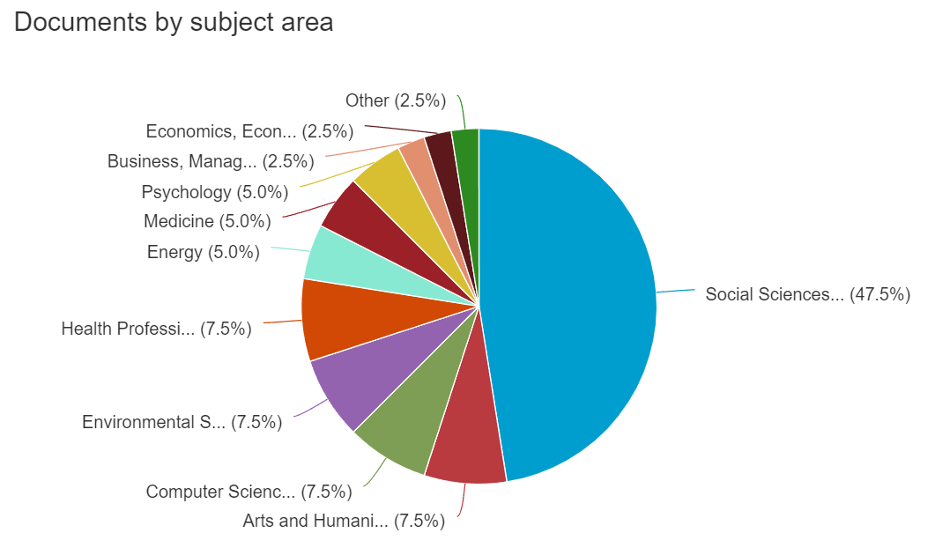
Obando-Arias M. | Pedagogical mediation of learning from a generating question in secondary school. project-based learning; [Mediación pedagógica del aprendizaje a partir de la pregunta generadora en la educación media: Aprendizaje basado en proyectos] | Pedagogical mediation models intend to return protagonism to students in their learning processes, pulling them away from a passive and receiving role. Based on this premise, the following work aims to develop and analyze strategies from a pedagogical mediation standpoint, in which a generating question is used as a key element in the learning process. From this aim, the question of which pedagogical scopes can be defined is answered when the generating question comes from the student body. This query led the process applied during the first semester of 2019, with secondary school students, specifically from seventh and eighth grade, in the Social Studies and Civic Education courses. This work was conducted in the district of Mata Redonda, canton of San José, Costa Rica. This pedagogical order research was based on qualitative methodologies proper to the pedagogical action research. It used participant observation, systematization of experiences, and further reflection upon the didactic planning. The teacher who synthesized this work was in charge of the courses mentioned above; therefore, this was not an external investigation. The analysis in the following pages includes examples of mediation activities developed with the workgroups. © 2021 Universidad Nacional. All rights reserved. | 2021 | 1 | https://www.scopus.com/inward/record.uri?eid=2-s2.0-85106247766&doi=10.15359%2free.25-2.21&partnerID=40&md5=085febababbba4470744e2f6dca38b6a | Article | No | El enfoque en niveles educativos básicos no se alinea con los objetivos específicos de la investigación en programas de formación profesional
Chaves Villalobos E.; Ramírez Oviedo L.F. | Gender and Mathematics: affirmative actions from an international Olympiad; [Género y Matemática: acciones afirmativas desde una olimpiada internacional] | Introduction: Costa Rica hosted the third Pan American Women's Mathematics Olympiad in 2023, which was organized and carried out in response to the need to visualize the work of women in solving mathematical problems at the national and international level. The objective of this article is to visualize, through a systematization of experience, the affirmative actions that were articulated by the organizing committee through a women's competition in favor of reducing the gender gap in Mathematics. Methodology: The experience was systematized by collecting documentary data, interviewing participants and reviewing newspaper articles to identify the affirmative actions and reconstruct the experience. Results: Five affirmative actions developed by the commission were detected; request for women in roles of head or tutor of delegation, selection of head and tutor of Costa Rica, coordination of multiple informative notes, invitation to collaborating university students, Enriqueta González Baz award. Conclusions: As a result of some of the affirmative actions, an international jury composed mostly of women was achieved, university students were impacted; future mathematics teachers on the importance of a scientific community with greater female participation. © 2024, HISIN (History of Information Systems). All rights reserved. | 2024 | 0 | https://www.scopus.com/inward/record.uri?eid=2-s2.0-85205938025&doi=10.31637%2fepsir-2024-628&partnerID=40&md5=3b464d597fd947aa0608bbce5b2a4701 | Article | No | No se centra en procesos de sistematización relacionados con la gestión del conocimiento o la formación profesional
Sáenz-Giraldo A. | Systemic digital preservation: a methodological proposal based on the documentation of experiences in Colombia; [La preservación digital sistémica Propuesta metodológica a partir de la documentación de experiencias en Colombia] | Systemic digital preservation represents an archival and strategic approach necessary for its comprehensive understanding and to ensure the continuity of digital heritage, access and availability of electronic records and digital objects in the long term. The digital preservation methodological proposal presented here is based on the systematization of consulting and advisory experiences developed by the Information Science Research Center (CICINF) of the Inter-American School of Librarianship of the University of Antioquia (Medellin, Colombia). This systematization presents the consulting methodology, under a qualitative approach, which is characterized by the interaction between university-sector-state, interdisciplinary work, theoretical support, evaluation and estimation of proposals according to the institutional contexts. Some of the results frame the importance of the diagnosis, policy, plan, projects, program and processes of digital preservation and the need to document the practices, as this is a specialized subject that requires an adequate level of depth in relation to the social contexts and technologies that are constantly changing and transforming. © (2024), (Informacion). All rights reserved. | 2024 | 0 | https://www.scopus.com/inward/record.uri?eid=2-s2.0-85196946233&doi=10.34096%2fics.i50.13544&partnerID=40&md5=931c3e0ff0f479065c09c4e56604abcb | Article | Sí | Se centra en la interacción entre la universidad, el sector y el estado, enfatizando la interdisciplinariedad y el análisis contextual. Los resultados subrayan la importancia de diagnósticos, políticas, planes y procesos adaptados a contextos específicos. Este enfoque es relevante para la investigación, ya que resalta la necesidad de documentar y adaptar prácticas a realidades dinámicas, lo que puede enriquecer el análisis y la transferencia de conocimientos en investigaciones que requieran mantener su relevancia a lo largo del tiempo.
Henríquez A.M.; Ambrós-Pallarés A. | Transmedia expansion of a story to develop literary interpretation; [Expansão transmídia de uma história para desenvolver a interpretação literária]; [Expansión transmedia de un cuento para desarrollar la interpretación literaria] | The objective of this research is to describe the didactic function of the transmedia expansion of a story for the development of literary interpretation. To this end, a didactic sequence was designed and implemented oriented to the production of transmedia storytelling of the story “Bocas cosidas”, carried out by teachers in Chile during the lockdown, in 2020. The methodology used is the systematization of experiences and the thematic analysis of the creations. The results show that transmedia production contributes to the development of literary interpretation. The indicators taken into account were the definition of the theme of transmedia storytelling, the expansion of the narrative world of the story, the audiovisual elements used, the allusions to their reading intertext and the relations of intertextuality established. © 2023 Universidade Federal de Minas Gerais. All rights reserved. | 2023 | 0 | https://www.scopus.com/inward/record.uri?eid=2-s2.0-85172178938&doi=10.1590%2f1983-3652.2023.41570&partnerID=40&md5=6154d1bfbebef8a44ad3623558cb89ff | Article | No | Aunque trata sobre educación, su alcance está restringido a la interpretación literaria y transmedia, temas alejados de la gestión del conocimiento en programas de formación
Suárez Y.S.; Preciado A.A.; Montero R.M. | Wisdom, identity and resistance: stories by kankuama women about knitting of their mochilas and chinchorros; [Conhecimento, identidade e resistência: histórias de mulheres kankuamas sobre a tecelagem de suas mochilas e chinchorros]; [Sabiduría, identidad y resistencia: relatos de las mujeres Kankuamas alrededor del tejido de sus mochilas y chinchorros] | This paper presents the results of an investigation aimed to understand, promote, and relate wisdoms, practices, and techniques that constitute processes of resistances of some Colombian Caribbean colonized populations, in this case, that of the Kankuama indigenous women linked to their knitting of mochilas and chinchorros. The methodology utilized involved the systematization of experiences derived from visits, conversations, and interviews conducted through 2018 in Chemesquemena, in which the focus on wisdom dialogues related to the production of knowledges was put in practice, while the perspectives of the interviewed women were set as the unifying thread. It was possible to conclude that fique knitting of mochilas and chinchorros constitute one of the main basis of the process of re-ethnization of the Kankuamo people; that women have played a major role in the recovery process of the ancestral culture of this originary people; that knitting represents a central aspect of the life of this community. © 2023 Universidad del Norte. All rights reserved. | 2023 | 0 | https://www.scopus.com/inward/record.uri?eid=2-s2.0-85159354797&doi=10.14482%2fMEMOR.49.001.523&partnerID=40&md5=13b0be62ae8c6b2f376e98a2c008876e | Article | No | Este artículo tiene un enfoque en prácticas contables en organizaciones sociales, lo que no está directamente relacionado con la formación profesional en programas educativos.

